SQL-basic
Có những constrains nào? | NOT NULL - Ensures that a column cannot have a NULL value UNIQUE - Ensures that all values in a column are different PRIMARY KEY - A combination of a NOT NULL and UNIQUE. Uniquely identifies each row in a table FOREIGN KEY - Prevents actions that would destroy links between tables CHECK - Ensures that the values in a column satisfies a specific condition DEFAULT - Sets a default value for a column if no value is specified CREATE INDEX - Used to create and retrieve data from the database very quickly
Primary Key vs Unique | Primary key | Unique
 | Cannot store NULL | Can store NULL
 | Mỗi table chỉ có 1 Primary Key | Có thể có nhiều Unique key columns
 | Không thể thay đổi/xóa vlue | Có thể thay đổi/xóa
 | Dùng để phân biệt giữa các record | Không cho phép trùng lặp value
 | tạo clustered index. | Tạo a non-clustered index.
Delete vs Trunkcate | Delete DELETE FROM table_name WHERE condition; | Trunkcate TRUNCATE TABLE table_name;
 | Ngôn ngữ thao tác dữ liệu (thêm sửa xóa data) | Ngôn ngữ định nghĩa dữ liệu
 | Xóa với điều kiện | Xóa tất cả
 | Có thể dùng WHERE | Không thể dùng WHERE
 | Khổng thể reset auto increment về giá trị ban đầu | Reset Auto Increment, Primary key về giá trị ban đầu
Thay đổi Data Type của table thì SQL viết ntn? | ALTER TABLE table_name set COL_NAME (data type)
View là gì? Viết câu lệnh tạo View | CREATE VIEW view_name SELECT * FROM ….
Các cách turning query | Index Store procedure Execution plan để phân tích câu lệnh Join theo primary key hoặc index Sử dụng partition để chia thành các nhóm data 'Không dùng nếu không cần thiết subquery (performance kém do phải chạy subquery trước)
nếu câu process bị gián đoạn ở 1 phần thì xử lý như nào | Xử lý exception từng phần
Có mấy loại Index | Clustered Index | Non-Clustered Index
 | - Data được sắp xếp theo những cột được đánh index theo cấu trúc B-tree, dữ liệu này được sắp xếp trong chính table đó | Data được sắp xếp tách biệt với bảng theo cấu trúc dữ liệu mỗi node sẽ chưa giá trị của cột index và trỏ tới địa chỉ ô nhớ của hàng dữ liệu
Những loại join nào | (INNER) JOIN: Returns records that have matching values in both tables LEFT (OUTER) JOIN: Returns all records from the left table, and the matched records from the right table RIGHT (OUTER) JOIN: Returns all records from the right table, and the matched records from the left table FULL (OUTER) JOIN: Returns all records when there is a match in either left or right table SELF JOIN: join đến chính nó
Exist vs IN | -Exist: Kiểm giá trị có tồn tại, sẽ return khi có 1 phần tử thỏa mãn đk - IN: Là cách viết ngắn gọn của mệnh đề 'OR'. Kiểm tra điều kiện trong tập phần tử
Lấy ra quốc gia có số lượng sinh viên > 5 | Select COUNTRY_NAME, COUNT(STUDENT_ID) FROM STUDENT_COUNTRY GROUP BY COUNTRY_ID HAVING COUNT(STUDENT_ID) > 5
Có 2 bảng HỌC SINH - LỚP HỌC, cách thiết kế như thế nào và lấy ra danh sách tất cả học sinh theo lớp học | 3 bảng HS, LH, HS_LH Select LH.NAME, HS.NAME from LH JOIN HS_LH ON LH.ID = HS_LH.LH_ID JOIN HS ON HS.ID = HS_LH.HS_ID
Partition | Chia DB thành nhiều phần để giảm thiểu lượng data
Group by vs Partition By | GROUP BY | PARTITION BY
 | Giảm số lượng hàng, có thể dùng các hàm tính toán trong mỗi row SELECT name, SUM(number_of_registered_entities)entitysum from user$raw GROUP BY name | Giữ nguyên số lượng hàng PARTITION BY: SELECT SUM(number_of_registered_entities) OVER (PARTITION BY name) AS name, entitysum FROM user$raw
SQL Injection | Ex: txtUserId = getRequestString("UserId"); txtSQL = "SELECT * FROM Users WHERE UserId = " + txtUserId; Khi hacker pass: userId = '105 OR 1=1' sQL will be txtSQL = "SELECT * FROM Users WHERE UserId = 105 OR 1=1; ==> Return all user from User table Cách ngăn chặn: Dùng SQL tham số txtNam = getRequestString("CustomerName"); txtAdd = getRequestString("Address"); txtCit = getRequestString("City"); txtSQL = "INSERT INTO Customers (CustomerName,Address,City) Values(@0, @1, @2)"; db.Execute(txtSQL,txtNam,txtAdd,txtCit);
Union, UnionAll UNION: Loại bỏ phần tử trùng lặp (chậm hơn Union All) | Gộp kết quả của các câu query + Cùng số lượng select column + Các cột theo thứ tự phải cùng kiểu dữ liệu + Cùng thứ tự cột trong mệnh đề select | VD: Select hs_id, hs_name from hs_1 Union All Select hs_id, hs_name from hs_2
Stored Procedure và lợi ích CREATE PROC uspGetProductList( @model_year SMALLINT ) AS BEGIN DECLARE @product_list VARCHAR(MAX); SET @product_list = ''; SELECT @product_list = @product_list + product_name + CHAR(10) FROM production.products WHERE model_year = @model_year ORDER BY product_name; PRINT @product_list; END; | Một Stored Procedure là bao gồm các câu lệnh Transact-SQL(Ngôn ngữ dựa trên SQL) và được lưu lại trong cơ sở dữ liệu có thể được sử dụng lại, người dùng không cần viết đi viết lại
 | Lợi ích | Giải thích
 | Module hóa | Bạn chỉ cần viết Stored Procedure 1 lần, sau đó có thể gọi nó nhiều lần ở trong ứng dụng.
 | Hiệu suất | Stored Procedure thực thi mã nhanh hơn và giảm tải băng thông.
 |  | - Thực thi nhanh hơn: Stored Procedure sẽ được biên dịch và lưu vào bộ nhớ khi được tạo ra. Điều đó có nghĩa rằng nó sẽ thực thi nhanh hơn so với việc gửi từng đoạn lệnh SQL tới SQL Server. Vì nếu bạn gửi từng đoạn lệnh nhiều lần thì SQL Server cũng sẽ phải biên dịch lại nhiều lần, rất mất thời gian so với việc biên dịch sẵn.
 |  | - Giảm tải băng thông: Nếu bạn gửi nhiều câu lệnh SQL thông qua network đến SQL Server sẽ ảnh hưởng tới hiệu suất đường truyền. Thay vì gửi nhiều lần thì bạn có thể gom các câu lệnh SQL vào 1 Stored Procedure và chỉ phải gọi đến 1 lần duy nhất qua network.
 | Bảo mật | Trong SQL Server có các tác vụ cấp cao mà người dùng bình thường không thể truy cập vào được. Bằng việc cung cấp các Stored Procedure đã truy cập tới các tác vụ này cho người dùng thường thì không sao hết. Vì làm vậy thì người dùng thường sẽ truy cập gián tiếp mà không ảnh hưởng tới vấn đề bảo mật của SQL Server.
Function trong SQL CREATE FUNCTION Fun_Addition(@Num1 Decimal(7,2), @Num2 Decimal(7,2)) RETURNS Decimal(7,2) Begin DECLARE @Result Decimal(7,2) SET @Result = @Num1 + @Num2 RETURN @Result end | Là một đối tượng trong cơ sở dữ liệu (CSDL) sử dụng trong các câu lệnh SQL, được biên dịch sẵn và lưu trong CSDL nhằm mục đích thực hiện xử lý nào đó như tính toán phức tạp và trả về kết quả là giá trị nào đó.
Trigger CREATE TRIGGER trigger_name (AFTER | BEFORE) (INSERT | UPDATE | DELETE) ON table_name FOR EACH ROW BEGIN --variable declarations --trigger code END; | Trigger là một loại stored procedure đặc biệt (không có tham số) được thực thi (execute) một cách tự động khi có một sự kiện thay đổi dữ liệu (data modification) Ví dụ: Mỗi table thường sẽ có 3 thao tác làm thay đổi dữ liệu đó là: UPDATE, INSERT, DELETE. Và đôi khi mỗi hành động như vậy ta sẽ có những ràng buộc trên bảng để giúp bảo toàn dữ liệu, lúc này sử dụng trigger là một giải pháp tốt. Ví dụ bạn thiết kế cho bảng product và category, trong đó product sẽ có một column tên là total_product dùng để lưu trữ tổng số sản phẩm của category đó. Khi thêm một product thì ta phải tăng column đó lên một đơn vị. Khi update phải kiểm tra có thay đổi category không để tăng hoặc giảm cho hợp lý, khi delete thì bớt đi một. Việc này hoàn toàn có thể code bằng các ngôn ngữ đang sử dụng SQL Server, tuy nhiên bạn có thể sử dụng trigger để giúp hệ thống dữ liệu hoạt động tốt hơn.
Store Procedure vs Function | Store Procedure | Function
 | Có hoặc không cần trả về dữ liệu | Phải trả về dữ liệu
 | Có thể thay đổi database object | Không thể thay đổi dữ liệu (chỉ thực hiện việc tính toán)
 | Có thể có hoặc không cần tham số đầu vào | Phải có ít nhất 1 tham số đầu vào
 | Không thể gọi trong câu lệnh SQL (SELECT, WHERE, HAVING) | Có thể gọi trong câu lệnh SQL (SELECT, WHERE, HAVING)
 | Có thể thao tác dữ liệu (INSERT, UPDATE,DELETE) | Chỉ được dùng Select
 | Store Procedure có thể có transaction và dùng Try-catch | Không có transaction vì không có thao tác dữ liệu, không thể dùng try -catch
 | Có thể gọi function trong Store Procedure | Không thể gọi Store Procedure trong function
 | Có thể có Input/Output as parameter | Chỉ có Input
Transactions trong SQL | Transaction trong SQL là một nhóm các câu lệnh SQL. Nếu một transaction được thực hiện thành công, tất cả các thay đổi dữ liệu được thực hiện trong transaction được lưu vào cơ sở dữ liệu. Nếu một transaction bị lỗi và được rollback, thì tất cả các sửa đổi dữ liệu sẽ bị xóa (dữ liệu được khôi phục về trạng thái trước khi thực hiện transaction).
 | Tính chất 1. Atomicity - Tính bảo toàn: nguyên tắc "all or nothing", đảm bảo rằng tất cả các câu lệnh trong nhóm lệnh được thực thi thành công. Nếu không, Transaction bị hủy bỏ tại thời điểm thất bại và tất cả các thao tác trước đó được khôi phục về trạng thái cũ đồng nghĩa với việc không có gì thay đổi về mặt dữ liệu. 2. Consistency - Tính nhất quán: đảm bảo rằng cơ sở dữ liệu thay đổi chính xác các trạng thái khi một transaction được thực thi thành công. 3. Isolation - Tính độc lập: cho phép các Transaction hoạt động độc lập và minh bạch với nhau. 4. Durability - Tính bền vững: đảm bảo rằng kết quả của một transaction được xác định, không có chuyện dữ liệu của Transaction sau khi thực thi có thể chuyển lại trạng thái dữ liệu lúc trước khi thực hiện.
 | COMMIT - để lưu các thay đổi. SQL> DELETE FROM NHANVIEN WHERE TUOI = 25; SQL> COMMIT; SQL> ROLLBACK ROLLBACK - để khôi phục lại các thay đổi. SQL> DELETE FROM NHANVIEN WHERE TUOI = 25; SQL> ROLLBACK; SAVEPOINT - tạo ra các điểm trong transaction để ROLLBACK. SQL> SAVEPOINT SP1; Savepoint created. SQL> DELETE FROM NHANVIEN WHERE ID=1; 1 row deleted. SQL> SAVEPOINT SP2; Savepoint created. SQL> DELETE FROM NHANVIEN WHERE ID=2; 1 row deleted. SQL> SAVEPOINT SP3; Savepoint created. SQL> DELETE FROM NHANVIEN WHERE ID=3; 1 row deleted. SQL> ROLLBACK TO SP2; COMMIT; SET TRANSACTION - thiết lập các thuộc tính cho transaction. SET TRANSACTION [ READ WRITE | READ ONLY ];
NVL(ID, 0) = ISNULL NVL(NULL, 'N/A') = 'N/A' | Trả về giá trị defaut if null
COALESCE COALESCE(NULL, 1, 2) result = 1 | Traả về giá trị đầu tiên not null
RANK() SELECT * FROM ( SELECT product_id, product_name, brand_id, list_price, RANK () OVER ( PARTITION BY brand_id ORDER BY list_price DESC ) price_rank FROM production.products ) t WHERE price_rank <= 3; | 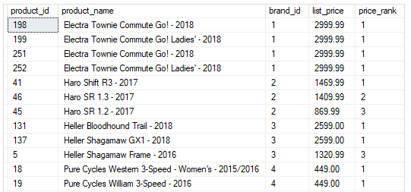
DECODE() SELECT bank_name, DECODE(bank_id, 001, 'SBI', 002, 'ICICI', 003, ‘Dena', 'Gateway') result FROM banks; | Equivalent IF-THEN-ELSE statement for the above DECODE() statement: IF bank_id = 001 THEN result := 'SBI'; ELSIF bank_id = 002 THEN result := 'ICICI'; ELSIF bank_id = 003 THEN result := 'Dena'; ELSE result := 'Gateway'; END IF;

Spring-Basic
Dependency Injection | Definition | Not apply DI | App DI
 | Dependency injection (DI) là một kỹ thuật lập trình giúp tách một class độc lập với các biến phụ thuộc. Với lập trình hướng đối tượng, chúng ta hầu như luôn phải làm việc với rất nhiều class trong một chương trình. Các class được liên kết với nhau theo một mối quan hệ nào đó. Dependency là một loại quan hệ giữa 2 class mà trong đó một class hoạt động độc lập và class còn lại phụ thuộc bởi class kia. | ==> Class Wheels and Battery phụ thuộc hoàn toàn vào class Car, chỉ khi class Car được tạo ra thì 2 class Wheels và Battery mới được tạo ra class Car{ private Wheels wheel = new MRFWheels(); private Battery battery = new ExcideBattery(); ... ... } | ==> Class Wheels và Battery độc lập so với class và được tiêm vào class Car khi cần thiết class Car{ private Wheels wheel; private Battery battery; /*Ở đâu đó trong project, ta khởi tạo những objects mà đc yêu cầu bởi class này Có 2 cách để implement dependency injection 1. Dựa vào constructor 2. Dựa vào Setter method */ // Dựa vào constructor Car(Wheel wh, Battery bt) { this.wh = wh; this.bt = bt; } // Dựa vào Setter method void setWheel(Batter bt){ this.bt = bt; } ... ... }
Inversion of Control | Nguyên tắc thiết kế là đảo ngược quyền điều khiển, trao quyền điều khiển cho class khác | No Inversion | Inversion of Control
 |  | ==> Class A cannot complete its task without class B and so you can say that "Class A is dependent on class B" or "class B is a dependency of class A". public class A { B b; public A() { b = new B(); } public void Task1() { // do something here.. b.SomeMethod(); // do something here.. } } public class B { public void SomeMethod() { //doing something.. } } | ==> class A uses Factory class to get an object of class B. Thus, we have inverted the dependent object creation from class A to Factory. Class A no longer creates an object of class B, instead it uses the factory class to get the object of class B. public class A { B b; public A() { b = Factory.GetObjectOfB (); } public void Task1() { // do something here.. b.SomeMethod(); // do something here.. } } public class Factory { public static B GetObjectOfB() { return new B(); } }
Spring Boot là gì? Tại sao nên dùng Spring | Spring là một Java framework, Một rắc rối khi dùng Spring là việc cấu hình (config) dự án quá phức tạp Do đó Spring boot ra đời, với các ưu điểm + Auto config: tự động cấu hình thay cho bạn, chỉ cần bắt đầu code và chạy là được + Xây dựng các bean dựa trên annotation thay vì XML + Server Tomcat được nhúng ngay trong file JAR build ra, chỉ cần chạy ở bất kì đâu java chạy được ==> Spring có nhiều thư viện có sẵn và cấu trúc code cũng thành chuẩn mực rồi, nên bạn không cần quá quan tâm phải viết code thế nào cho tốt nữa, thay vào đó sẽ tập trung vào logic hơn.
Spring boot gồm những layer nào | Controller: trả về View (có chứa data sẵn, dạng trang HTML), hoặc Model thể hiện dưới dạng API cho View (View viết riêng bằng React, Vue, hoặc Angular). Service: chứa các code tính toán, xử lý. Khi Controller yêu cầu, thì Service tương ứng sẽ tiếp nhận và cho ra dữ liệu trả cho Controller (trả về Model). Controller sẽ gửi về View như trên. Repository: Service còn có thể tương tác với service khác, hoặc dùng Repository để gọi DB. Repository là thằng trực tiếp tương tác, đọc ghi dữ liệu trong DB và trả cho service. | 
Bean là gì | Bean là một đối tượng được khởi tạo, lắp ráp và quản lý bởi một vùng chứa Spring IoC. Cách đánh dấu class là một bean thì đơn giản nhất là dùng @Component lên class là class đó là một bean.
Spring IOC | IoC Container trong Spring chính là lõi của Spring Framework. IoC Container sẽ tạo ra các đối tượng, nối chúng lại với nhau, cấu hình chúng, và quản lý vòng đời của chúng từ khi tạo ra đến khi bị hủy. IoC Container sử dụng DI (Dependency Injection) để quản lý các thành phần tạo nên một ứng dụng. Những đối tượng này được gọi là Spring Bean. IoC Container được cung cấp thông tin từ các tập tin XML. Có hai loại IoC Container, đó là: BeanFactory ApplicationContext
So sánh ApplicationContext và Bean Factor | Bean Factory | Application Context
 | Là interface cung cấp những method cơ bản để quản lý bean | Extend từ Factory Bean và thêm các method cho phát triển Web application
 | Ứng ụng để xây dựng 1 ứng dụng độc lập | Ứng dụng cho Web Application, kết hợp với các module khác như IOP, ORM và các ứng dụng phân tán
 | Không hỗ trợ annotation, các configure phải dùng XML | Hỗ trợ annotation
 | Để tạo bean phải dùng method getBean() ==> Lazy Init | Khởi tạo và load tất cả bean
 | BeanFactor interface cung cấp những tính năng cơ bản nhất, và lazy init nên sẽ tốn ít bộ nhớ nên phù hợp với desktop application. | Sử dụng nhiều bộ nhớ hơn do bao gồm cả những feature nâng cao cho các ứng dụng lớn.
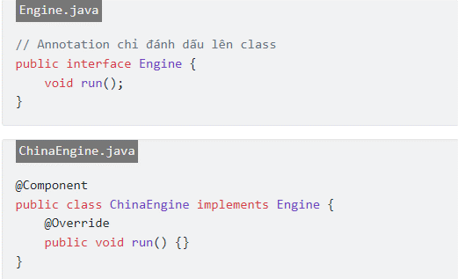
Các cách Inject bean | 1. Sử dụng @Autowired @Component public class Car { // Báo cho Spring tìm bean nào phù hợp với Engine interface // Và có một bean phù hợp là ChinaEngine // Nó tương đương với = new ChinaEngine() @Autowired private final Engine engine; } 2. Inject qua constructor @Component public class Car { private final Engine engine; // Các bản Spring Boot mới thì không cần @Autowired trên constructor public Car(Engine engine) { this.engine = engine; } } 3. Inject qua setter @Component public class Car { private final Engine engine; // Thêm @Required để setter luôn được gọi để inject @Required public void setEngine(Engine engine) { this.engine = engine; } }

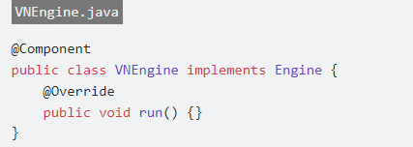
Khi có nhiều bean cùng triển khai interface? | Cách 1: Dùng annotation @Primary @Component @Primary public class VNEngine implements Engine { } Cách 2: Dùng annotation @Qualifier @Component public class Car { @Autowired @Qualifier("VNEngine") private final Engine engine; engine.run() }

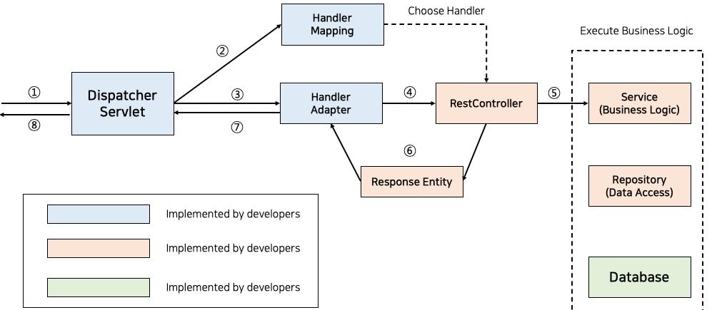
Bean Scope | Singleton: Chỉ duy nhất một thể hiện của bean sẽ được tạo cho mỗi container. Đây là scope mặc định cho spring bean. Khi sử dụng scope này cần chắc chắn rằng các bean không có các biến/thuộc tính được share. Prototype: Một thể hiện của bean sẽ được tạo cho mỗi lần được yêu cầu(request) Request(WEB): giống với prototype scope, tuy nhiên nó dùng cho ứng dụng web, một thể hiện của bean sẽ được tạo cho mỗi HTTP request. Session(WEB): Mỗi thể hiện của bean sẽ được tạo cho mỗi HTTP Session Global-Session(WEB): Được sử dụng để tạo global sesion bean cho các ứng dụng Portlet.
PUT vs POST vs GET vs PATCH | POST: Tạo mới resource, API không được cache PUT: Update resource, API được cache, nếu request cùng nội dung thì sẽ chỉ update 1 lần do API cache, Update tất cả thuộc tính của đối tượng, cần băng thông nhiều hơn patch PATCH: Update resource, API không được cache, update 1 phần thuộc tính của đối tượng DELETE: Dùng để xóa đối tượng, API được cache GET: Lấy dữ liệu ra, không có thay đổi data
Luồng hoạt động của Spring

Cách để check tất cả các request trước khi vào controller | - Dùng filter hoặc Interceptor
So sánh Filter vs Interceptor | Filter | Interceptor
 | - Filter thuộc về webserver không phải Spring Framework | Thuộc về Spring Framework
 | Thường dùng để verify authen, xử lý thô trước khi được chuyển đến controller @Component public class LogFilter implements Filter { private Logger logger = LoggerFactory.getLogger(LogFilter.class); @Override public void doFilter(ServletRequest request, ServletResponse response, FilterChain chain) throws IOException, ServletException { logger.info("Hello from: " + request.getLocalAddr()); chain.doFilter(request, response); } } | Dùng để xử lý trước khi vào controller public class LogInterceptor implements HandlerInterceptor { private Logger logger = LoggerFactory.getLogger(LogInterceptor.class); @Override public boolean preHandle(HttpServletRequest request, HttpServletResponse response, Object handler) throws Exception { logger.info("preHandle"); return true; } @Override public void postHandle(HttpServletRequest request, HttpServletResponse response, Object handler, ModelAndView modelAndView) throws Exception { logger.info("postHandle"); } @Override public void afterCompletion(HttpServletRequest request, HttpServletResponse response, Object handler, Exception ex) throws Exception { logger.info("afterCompletion"); } } | 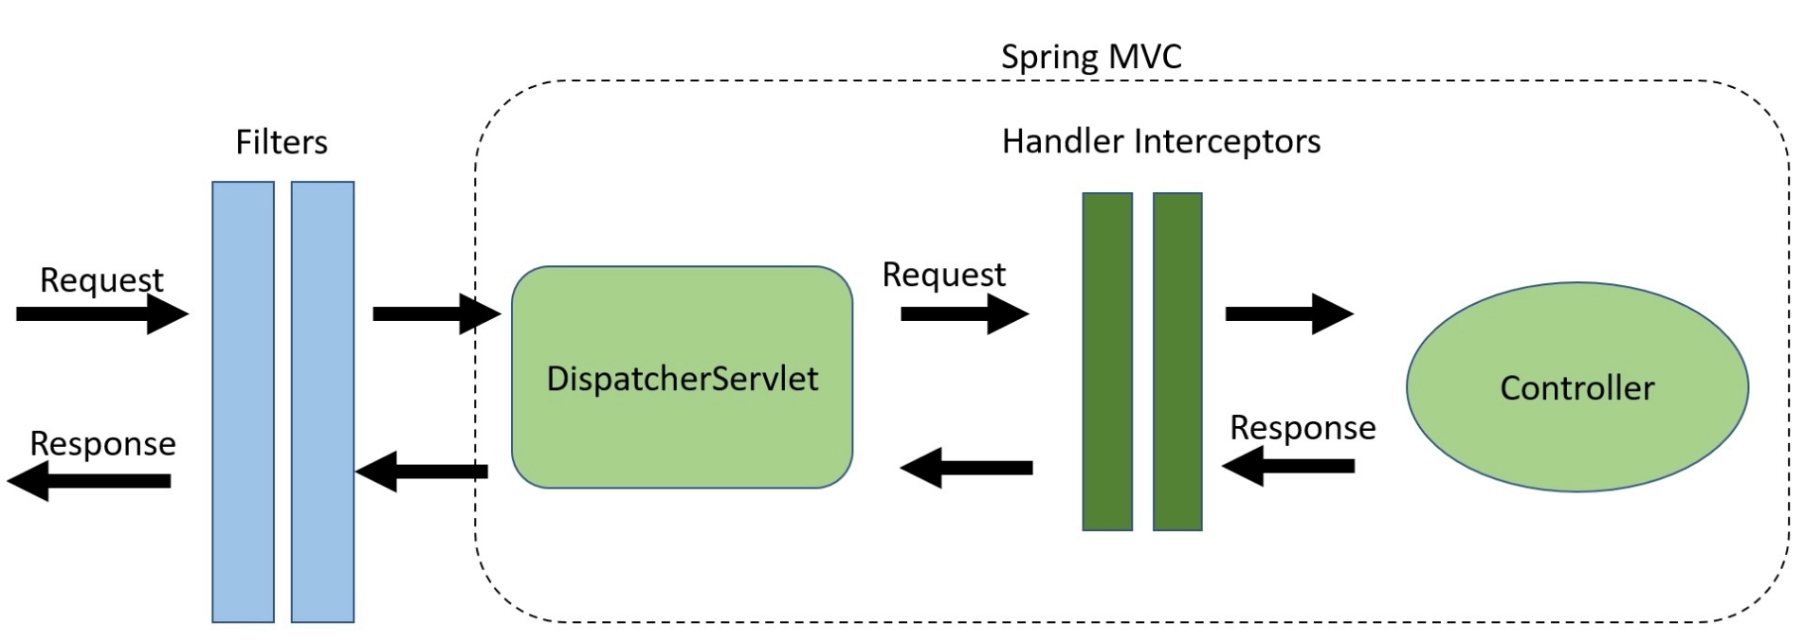
Vòng đời của bean? Custom bean life cycle | Có 4 cách để customize vòng đời bean
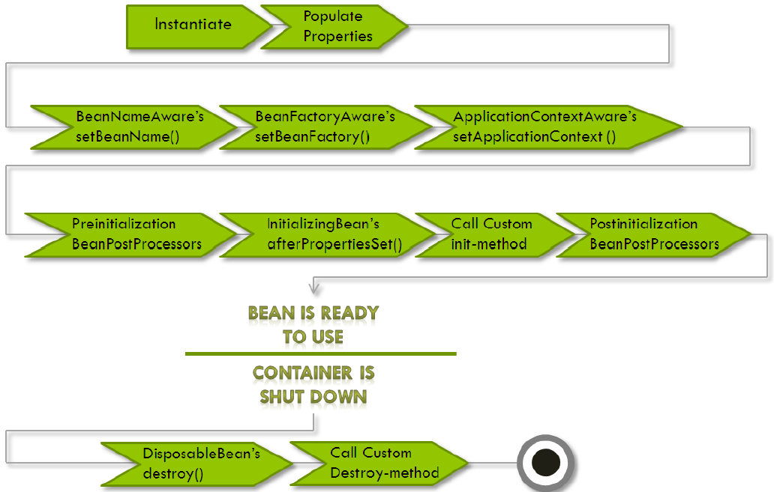 Vòng đời (life cycle) của bean được hiểu là từ khi bean được tạo ra cho tới khi bị hủy, sẽ có những sự kiện (event) khác nhau xảy ra | 1. Implement 2 interfaces InitializingBean and DisposableBean public class DemoBean implements InitializingBean, DisposableBean { //Other bean attributes and methods @Override public void afterPropertiesSet() throws Exception { //Bean initialization code } @Override public void destroy() throws Exception { //Bean destruction code } } | 2. Custom init() and destroy() Methods <beans> <bean id="demoBean" class="com.howtodoinjava.task.DemoBean" init-method="customInit" destroy-method="customDestroy"></bean> </beans> public class DemoBean { public void customInit() { System.out.println("Method customInit() invoked..."); } public void customDestroy() { System.out.println("Method customDestroy() invoked..."); } } | 3. Dùng @PostConstruct and @PreDestroy Annotations public class DemoBean { @PostConstruct public void customInit() { System.out.println("Method customInit() invoked..."); } @PreDestroy public void customDestroy() { System.out.println("Method customDestroy() invoked..."); } } | 4. Dùng Aware Intefaces 4.1. ApplicationContextAware public class ApplicationContextAwareImpl implements ApplicationContextAware { @Override public void setApplicationContext(ApplicationContext applicationContext) throws BeansException { User user = (User) applicationContext.getBean("user"); System.out.println("User Id: " + user.getUserId() + " User Name :" + user.getName()); } } 4.2. BeanFactoryAware public class BeanFactoryAwareImpl implements BeanFactoryAware { @Override public void setBeanFactory(BeanFactory beanFactory) throws BeansException { System.out.println(beanFactory.getBean("user")); } }
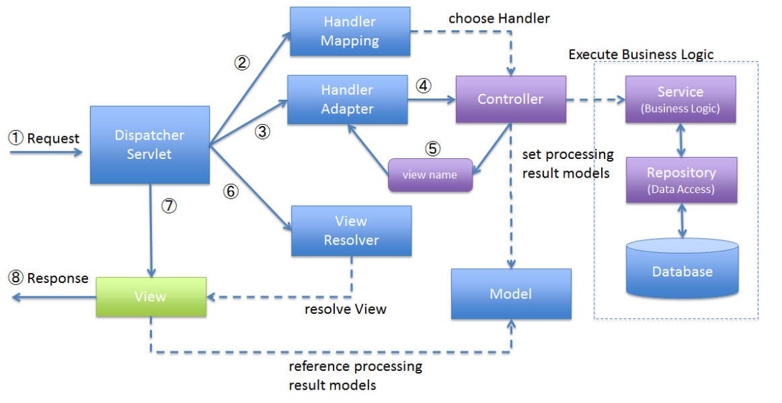
Spring MVC | 1. DispatcherServlet receives the request.
 | 2. DispatcherServlet dispatches the task of selecting an appropriate controller to HandlerMapping. HandlerMapping selects the controller which is mapped to the incoming request URL and returns the (selected Handler) and Controller to DispatcherServlet.
 | 3. DispatcherServlet dispatches the task of executing of business logic of Controller to HandlerAdapter.
 | 4. HandlerAdapter calls the business logic process of Controller.
 | 5. Controller executes the business logic, sets the processing result in Model and returns the logical name of view to HandlerAdapter.
 | 6. DispatcherServlet dispatches the task of resolving the View corresponding to the View name to ViewResolver. ViewResolver returns the View mapped to View name.
 | 7. DispatcherServlet dispatches the rendering process to returned View.
 | 8. View renders Model data and returns the response.

CORS((cross-origin resource sharing)) là gì | Giả sử nếu không có same origin policy, vào một ngày đẹp trời bạn mở trình duyệt vào Facebook đồng thời ở một tab khác bạn đang truy cập một trang web chứa mã độc và script được đặt sẵn trên trang này có thể tạo request lên server của Facebook từ đó có thể lấy được thông tin, truy cập được một vài tính năng cơ bản với source của tab Facebook. Vì lý do này, trình duyệt phải có cơ chế phân biệt được request của nguồn nào thì được phép truy cập vào nguồn nào từ đó tránh được các cuộc tấn công giả mạo ngoài ý muốn. | 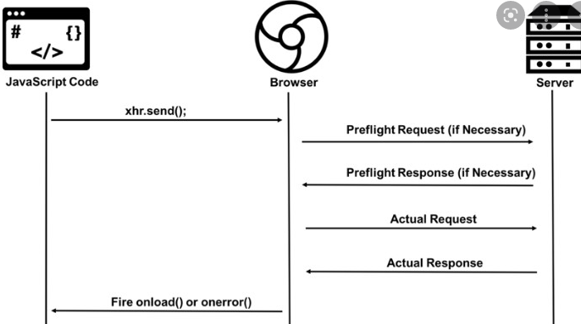
 | Khi trình duyệt gửi một request đến một domain khác để yêu cầu làm một việc gì đó, những request này sẽ được gắn thêm một header có tên là origin để xác định origin của client, giá trị này được thêm tự động bởi trình duyệt và không ai có thể thay đổi nó được. Header này đại diện cho nguồn gốc truy vấn.

 | Orgin được cấu tạo dựa trên ba phần:

 | Protocol/Scheme: (Http/Https)
 | Host: server/domain
 | Port: cổng, nếu giá trị này là giá trị mặc định 80 thì không cần

 | Server sẽ xem xét xem origin trong request người dùng gửi có hợp lệ hay không, nếu là hợp lệ thì sẽ trả về response kèm với header Access-Controll-Allow-Origin. Header này sẽ cho biết xem client có phải là hợp lệ hay không rồi từ đó trình duyệt mới tiếp tục thực hiện quá trình request. Access-Control-Allow-Origin liệt kê các tên miền được phép thực hiện yêu cầu của CORS. Ký tự https://example..com.*.xxx cho phép tất cả các domain khác thực hiện yêu cầu. Tuy nhiên cách này thường được coi là không an toàn ngoại trừ trường hợp API của bạn được sử dụng với mục đích công khai và ai cũng có quyền được phép truy cập.
XSS(Cross Site Scripting)

Java - basic
Ưu nhược điểm Java | Ưu điểm | Nhược điểm
 | + Java là nền tảng độc lập vì chúng ta có thể chạy mã Java trên bất kỳ máy nào mà không cần cài đặt bất kỳ phần mềm đặc biệt nào, JVM thực hiện điều đó. + Java là hướng đối tượng vì các lớp và đối tượng của nó. + Lý do chính để Java được bảo mật là con trỏ, Java không sử dụng con trỏ. + Trong Java, chúng ta có thể thực thi nhiều chương trình đồng thời, do đó, có thể đạt được đa luồng. + Java mạnh mẽ vì nó có nhiều tính năng như thu gom rác, không sử dụng con trỏ rõ ràng, xử Lý ngoại lệ. +Java là một ngôn ngữ cấp cao giúp nó dễ hiểu. + Quản Lý bộ nhớ hiệu quả được thực hiện bằng ngôn ngữ lập trình Java. | + Là một ngôn ngữ cấp cao, nó phải xử lý các cấp độ biên dịch và trừu tượng của một máy ảo. Java thể hiện hiệu suất kém, nguyên nhân chính là do bộ thu gom rác, cấu hình bộ nhớ đệm không hợp lệ và bế tắc giữa các quy trình + Java có rất ít trình tạo GUI – Swing, SWT, JSF và JavaFX trong số những trình xây dựng phổ biến hơn. + Để viết mã để thực hiện một tập hợp các hoạt động đơn giản, bạn có thể phải viết những đoạn mã dài và phức tạp. Điều này có thể ảnh hưởng đến khả năng đọc nhưng đảm bảo rằng các lập trình viên nhập chính xác những gì cần phải làm
JVM, JRE, JDK | JVM(Java Vitual Machine - Máy ảo java): JVM là thành phần nền tảng Java thực thi các chương trình của bạn. JVM có hai chức năng chính: 1. Cho phép các chương trình Java chạy trên mọi thiết bị hoặc hệ điều hành (được gọi là nguyên tắc "Viết một lần, chạy mọi nơi") 2. Quản lý và tối ưu hóa bộ nhớ chương trình
 | JRE (Java Runtime Environment):Là runtime enviroment cho Java, JRE chứa các thư viện lớp Java, trình tải lớp Java và Máy ảo Java JRE tạo JVM và đảm bảo các phụ thuộc có sẵn cho các chương trình Java của bạn. Java Virtual Machine là một hệ thống phần mềm đang chạy chịu trách nhiệm thực thi các chương trình Java trực tiếp. JRE là hệ thống trên đĩa lấy mã Java của bạn, kết hợp nó với các thư viện cần thiết và khởi động JVM để thực thi nó.
 | JDK(Java Development Kit) là một thành phần nền tảng chính để xây dựng các ứng dụng Java. Trái tim của nó là trình biên dịch Java. JDK chứa JVM (Java Virtual Machine) và JRE (Java Runtime Environment)
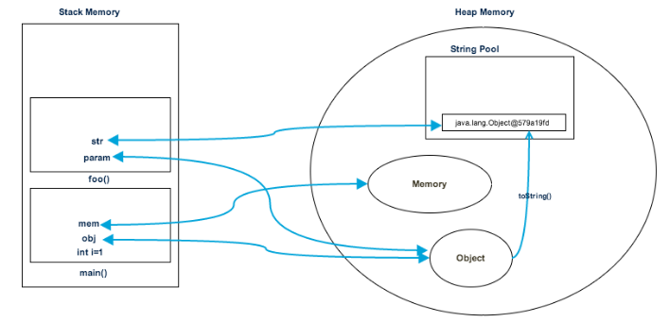
Bộ nhớ Heap và Stack | Java Heap Memory là bộ nhớ được sử dụng ở runtime để lưu các Objects. Bất cứ khi nào ở đâu trong chương trình của bạn khi bạn tạo Object thì nó sẽ được lưu trong Heap (thực thi toán tử new). | Stack Memory là bộ nhớ để lưu các biến local trong hàm và lời gọi hàm ở runtime trong một Thread java. Các biến local bao gồm: loại nguyên thuỷ (primitive), loại tham chiếu tới đối tượng trong heap (reference), khai báo trong hàm, hoặc đối số được truyền vào hàm
 | Thời gian sống của bộ nhớ Heap dài hơn so với Stack. Thời gian sống của object phụ thuộc vào Garbage Collection của java. Garbage Collection sẽ chạy trên bộ nhớ Heap để xoá các Object không được sử dụng nữa, nghĩa là object không được referece trong chương trình | Thường có thời gian sống ngắn
 | Các objects trong Heap đều được truy cập bởi tất cả các các nơi trong ứng dụng, bởi các threads khác nhau | Stack chỉ được sử dụng cho một Thread duy nhất. Thread ngoài không thể truy cập vào được.
 | Cơ chế quản lý của Heap thì phức tạp hơn. Heap được phân làm 2 loại Young-Generation, Old-Generation | Cơ chế hoạt động là LIFO (Last-In-First-Out), chạy sau chết trước.
 | Dung lượng Heap thường lớn hơn Stack | Bộ nhớ stack thường nhỏ.
 | Khi Heap bị đầy chương trình hiện lỗi java.lang.OutOfMemoryError: Java Heap Space | Khi stack bị đầy bộ nhớ, chương trình phát sinh lỗi: java.lang.StackOverFlowError
 | Dung lượng sử dụng của Heap sẽ tăng giảm phụ thuộc vào Objects sử dụng | Bất cứ khi nào gọi 1 hàm, một khối bộ nhớ mới sẽ được tạo trong Stack cho hàm đó để lưu các biến local. Khi hàm thực hiện xong, khối bộ nhớ cho hàm sẽ bị xoá, và giải phóng bộ nhớ trong stack
 | Truy cập vùng nhớ Heap chậm hơn Stack | Truy cập stack nhanh hơn Heap
Class vs Object | Class | Object
 | Một Class là một Blueprint (kế hoạch) hay Prototype (nguyên mẫu) xác định biến và các phương thức (hay function) chung với tất cả các đối tượng cùng loại. | Một Object (đối tượng) là một cụ thể, thể hiện của một Class. Các đối tượng thường được dùng để mô tả đối tượng trong thế giới thực mà bạn thấy hàng ngày.
4 Tính chất java | Tính đóng gói Tức là trạng thái của đối tượng được bảo vệ không cho các truy cập từ code bên ngoài như thay đổi trong thái hay nhìn trực tiếp + Thể hiện thông qua phạm vi truy cập (access modifier) + Ngoài ra, các lớp liên quan đến nhau có thể được gom chung lại thành package.
 | Tính kế thừa là khả năng cho phép ta xây dựng một lớp mới dựa trên các định nghĩa của một lớp đã có. Lớp đã có gọi là lớp Cha, lớp mới phát sinh gọi là lớp Con và đương nhiên kế thừa tất cả các thành phần của lớp Cha, có thể chia sẻ hay mở rộng các đặc tính sẵn có mà không phải tiến hành định nghĩa lại
 | Tính đa hình Khi một tác vụ được thực hiện theo nhiều cách khác nhau được gọi là tính đa hình. Nạp chồng (Overloading): Đây là khả năng cho phép một lớp có nhiều thuộc tính, phương thức cùng tên nhưng với các tham số khác nhau về loại cũng như về số lượng Ghi đè (Overriding): là hai phương thức cùng tên, cùng tham số, cùng kiểu trả về nhưng thằng con viết lại và dùng theo cách của nó, và xuất hiện ở lớp cha và tiếp tục xuất hiện ở lớp con
 | Tính trừu tượng (abstraction) Tính trừu tượng là một tiến trình ẩn các chi tiết trình triển khai và chỉ hiển thị tính năng tới người dùng. Tính trừu tượng cho phép bạn loại bỏ tính chất phức tạp của đối tượng bằng cách chỉ đưa ra các thuộc tính và phương thức cần thiết Trong Java, chúng là sử dụng abstract class và abstract interface để có tính trừu tượng
Abstract vs Interface | - Đều thể hiện tính trừu tượng - Không thể khởi tạo Abstract Class hay Interface
 | Abstract | Interface
 | Class abstract có các phương thức abstract và non-abstract | Trong khi Interface chỉ có phương thức abstract, từ Java 8, thì Interface có thêm 2 loại phương thức là default và static
 | Class abstract có thể có các biến final, non-final, static và non-static | Trong khi Interface chỉ có các biến static và final
 | Class abstract có thể implement các Interface | Trong khi Interface thì không thể implement class abstract
 | Class abstract có thể kế thừa được một class khác | Trong khi Interface có thể kế thừa được nhiều Interface khác
 | Trong khi class abstract thì lại có thể là private, protected,.. | Các thành viên trong Interface kiếu mặc định là public
Kiểu dữ liệu Primitive vs kiểu dữ liệu Reference | Primitive | Reference
 | Primitive Data Type (kiểu dữ liệu cơ sở): bao gồm các kiểu dữ liệu byte, short, int, long, float, double, boolean, char. | Reference Data Type (kiểu dữ liệu tham chiếu): bao gồm các kiểu dữ liệu còn lại(String, Collection, Classes).
 | Primitive Data Type: Biến được lưu tại vùng nhớ stack, giá trị là các kiểu dữ liệu cơ sở. | Reference Data Type: Biến được lưu tại vùng nhớ stack, giá trị là địa chỉ của một đối tượng được lưu tại vùng nhớ heap.
 | Khi thực hiện phép gán, giá trị của biến sẽ được copy đến biến mới | Địa chỉ chưa giá trị (Object) sẽ được gán đến biến mới
 | Khi so sánh bằng toán tử ==, giá trị của biến sẽ được so sánh. | Khi so sánh bằng toán tử ==, Địa chỉ chứa giá trị (Object) sẽ được object
 | Khi truyền tham số vào một phương thức, chương trình sẽ copy giá trị đã truyền đó vào một biến khác có phạm vi trong phương thức đó để sử dụng. | Khi truyền tham số vào một phương thức, chương trình sẽ copy địa chỉ chứa giá trị vào một biến khác có phạm vi trong phương thức đó để sử dụng.
 | giá trị trả về của một phương thức chính là giá trị của biến được return. | giá trị trả về của một phương thức chính là địa chỉ chứa giá trị được return.
Autoboxing và Unboxing | Autoboxing | Unboxing
 | Autoboxing hay Boxing là quá trình chuyển dữ liệu từ kiểu tham trị sang kiểu tham chiếu. Quá trình boxing một biến kiểu tham trị sẽ khởi tạo một đối tượng trong vùng nhớ Heap và copy giá trị của biến tham trị vào đối tượng mới này. Và quá trình boxing được thực hiện nhờ quá trình chuyển đổi ngầm định. Ví dụ: public class BoxingSample { public static void main(String args[]) { int num = 1; Integer obj1 = new Integer(num);// Boxing Integer obj2 = 2; // Boxing } } | Unboxing là quá trình ngược lại với Boxing, tức là đưa từ kiểu tham chiếu ra kiểu tham trị. Quá trình này sẽ được thực hiện một cách tường minh. Gồm có 2 bước : – Bước 1 : Kiểm tra chắc chắn rằng đối tượng đã được boxing đúng kiểu giá trị đưa ra. – Bước 2 : Copy giá trị sang biến dữ liệu kiểu tham trị. Ví dụ: public class UnboxingSample { public static void main(String args[]) { Integer obj = new Integer(1); int num = obj ; // unboxing } } | int a = 5; Integer b = 5; a == b = true
Có mấy loại exception | 2 loại Checked exceptions: Là loại exception xảy ra trong lúc compile time, nó cũng có thể được gọi là compile time exceptions. Loại exception này không thể bỏ qua được trong quá trình compile, bắt buộc ta phải handle nó. Ví dụ: IOException, FileNotFoundException, NoSuchFieldException, …. UnChecked exceptions:Là loại exception xảy ra tại thời điểm thực thi chương trình, nó cũng có thể gọi là runtime exceptions đó là programming bugs, lỗi logic của chương trình… Loại exception này được bỏ qua trong quá trình compile, không bắt buộc ta phải handle nó. Ví dụ: NullPointerException, NumberFormatException, ArrayIndexOutOfBoundsException, DivideByZeroException, …
Lưu ý khi dùng exception | Tại một thời điểm chỉ xảy ra một ngoại lệ và tại một thời điểm chỉ có một khối catch được thực thi. Khi exception đã bị bắt ở một catch thì các catch tiếp theo sẽ không được bắt.
 | Tất cả các khối catch phải được sắp xếp từ cụ thể nhất đến chung nhất (từ exception con đến exception cha), tức là phải khai báo khối lệnh catch để xử lý lỗi NullPointerException, ArithmeticException, … trước khi khai báo catch để xử lý lỗi Exception.
 | Khối lệnh finally luôn được thực thi dù chương trình có xảy ra ngoại lệ hay không (ngay cả sử dụng lệnh return).
 | Đối với mỗi khối try, có thể không có hoặc nhiều khối catch, nhưng chỉ có một khối finally.
 | Khối finally sẽ không được thực thi nếu chương trình bị thoát bằng cách gọi System.exit() hoặc xảy ra một lỗi (Error) không thể tránh khiến chương trình bị chết.
Custom Exception | Để tạo ra custom exception thuộc loại checked chúng ta kế thừa từ lớp Exception. Để tạo custom exception thuộc loại unchecked chúng ta kế thừa từ lớp RuntimeException.
throw vs throws void method() throws IOException { throw new IOException("device error"); } | throw | throws
 | Từ khóa throw trong java được sử dụng để ném ra một ngoại lệ rõ ràng. | Từ khóa throws trong java được sử dụng để khai báo một ngoại lệ.
 | Ngoại lệ checked không được truyền ra nếu chỉ sử dụng từ khóa throw. | Ngoại lệ checked được truyền ra ngay cả khi chỉ sử dụng từ khóa throws.
 | Sau throw là một instance. | Sau throws là một hoặc nhiều class.
 | Throw được sử dụng trong phương thức có thể quăng ra Exception ở bất kỳ dòng nào trong phương thức (sau đó dùng try-catch để bắt hoặc throws cho thằng khác sử lý) | Throws được khai báo ngay sau dấu đóng ngoặc đơn của phương thức. Khi một phương thức có throw bên trong mà không bắt lại (try – catch) thì phải ném đi (throws) cho thằng khác xử lý.
 | Không thể throw nhiều exceptions. | Có thể khai báo nhiều exceptions, Ví dụ: public void method() throws IOException, SQLException { }
Static trong java | Trong Java, từ khóa static được sử dụng để quản lý bộ nhớ tốt hơn và nó có thể được truy cập trực tiếp thông qua lớp mà không cần khởi tạo. Từ khóa static thuộc về lớp chứ không thuộc về instance (thể hiện) của lớp. Chúng ta có thể áp dụng từ khóa static với các biến, các phương thức, các khối, các lớp lồng nhau(nested class).
 | Biến static (static variables): khi bạn khai báo một biến là static, thì biến đó được gọi là biến tĩnh, hay biến static. Phương thức static (static methods): khi bạn khai báo một phương thức là static, thì phương thức đó gọi là phương thức static. Khối static (static blocks): được sử dụng để khởi tạo thành viên dữ liệu static. Lớp static (static class): một class được có thể được đặt là static chỉ khi nó là một nested class. Một nested static class có thể được truy cập mà không cần một object của outer class (lớp bên ngoài).
Biến statis vs biến Non-static | Biến static | Biến instance
 | Biến static là thuộc tính của lớp | Là thuộc tính của một thể hiện của lớp
 | Được tạo ra chỉ khi classloader load classes | Được tạo ra khi thể hiện của lớp được tạo (ex. new Object())
 | Được sử dụng khi bạn muốn lứu trữ giá trị đại diện cho tất cả các thể hiện của lớp, ví dụ: count, sum, avarage | Sử dụng khi bạn muốn lưu trữ giá trị đại diện cho từng thể hiện riêng của lớp
Ý nghĩa của từ khoá static trong Java là gì? Chúng ta có thể override (đè) một hàm private hoặc static trong Java không? | Từ khoá static biểu thị cho biến hoặc phương thức có thể được truy cập (sử dụng) mà không cần tạo ra thực thể của lớp chứa nó Người dùng không thể override phương thức static trong Java, bởi vì kỹ thuật đè (overriding) phương thức được dựa trên quá trình gán (binding) động khi runtime (khi chương trình đang chạy) và những phương thức static được gán tĩnh trong thời gian biên dịch
Chúng ta có thể truy cập một biến không tĩnh(non-static) trong một ngữ cảnh static được không? | Một biến static phụ thuộc vào lớp của nó và giá trị của nó sẽ tồn tại (giữ) cho tất cả các thực thể của lớp đó. Biến static được tạo ra khi lớp chứa đó được tải (load) bởi JVM. Nếu cố gắng truy cập vào một biến non-static (trong hàm static) mà không có trong thực thể (instance) nào thì trình biên dịch sẽ báo lỗi, bởi vì những biến đó (non-static) chưa được khởi tạo và chúng không có ràng buộc với bất kỳ thực thể nào.
Tại sao phương thức main trong Java là static? | Bởi vì không cần thiết phải tạo đối tượng để gọi phương thức static. Nếu nó là phương thức non-static, JVM đầu tiên tạo đối tượng và sau đó gọi phương thức main() mà có thể gây ra vấn đề về cấp phát bộ nhớ bộ nhớ phụ.
Chúng ta có thể thực thi một chương trình mà không có phương thức main()? | Có thể, một trong các cách đó là khối static trong phiên bản trước của JDK 1.7.
Từ khóa final trong Java | Từ khóa final trong Java được sử dụng để hạn chế thao tác của người dùng. Các trường hợp sử dụng: Biến final: khi một biến được khai báo với từ khoá final, nó chỉ chứa một giá trị duy nhất trong toàn bộ chương trình (hay dễ hiểu hơn gọi là biến hằng). Phương thức final: khi một phương thức được khai báo với từ khoá final, các class con kế thừa sẽ không thể ghi đè (override) phương thức này. Lớp final: khi từ khoá final sử dụng cho một lớp, lớp này sẽ không thể được kế thừa. Biến static final trống: Một biến final mà không được khởi tạo tại thời điểm khai báo được gọi là biến final trống.
ArrayList vs Linked list | Cả hai lớp ArrayList và LinkedList đều được implements từ List Interface và duy trì thứ tự của phần tử được thêm vào. Cả hai lớp này đều là lớp không đồng bộ (non-synchronized).
 | ArrayList | Linked List
 | Lớp ArrayList trong java là một lớp kế thừa lớp AbstractList và triển khai của List Interface trong Collections Framework nên nó sẽ có một vài đặc điểm và phương thức tương đồng với List. ArrayList được sử dụng như một mảng động để lưu trữ các phần tử. | Lớp LinkedList trong java là một lớp kế thừa lớp AbstractSequentialList và triển khai của List, Queue Interface trong Collections Framework nên nó sẽ có một vài đặc điểm và phương thức tương đồng với List, Queue. Lớp LinkedList trong java sử dụng cấu trúc danh sách liên kết kép Doubly để lưu trữ các phần tử.
 | (Structure) ArrayList sử dụng mảng động để lưu trữ các phần tử. | LinkedList sử dụng danh sách liên kết (Doubly Linked List) để lưu trữ các phần tử.
 | ArrayList là một cấu trúc dữ liệu dựa trên chỉ mục (index), trong đó mỗi phần tử (element) được liên kết với một chỉ mục. | Các phần tử trong LinkedList được gọi là node, mỗi node cần lưu trữ 3 thông tin: tham chiếu phần tử trước nó, giá trị của phần tử và một tham chiếu tới phần tử kế tiếp.
 | Thao tác thêm và xóa phần tử với ArrayList là chậm bởi vì nó sử dụng nội bộ mảng. Bởi vì sau khi thêm hoặc xóa các phần tử cần sắp xếp lại. | Thao tác thêm và xóa phần tử với LinkedList nhanh hơn ArrayList. Bởi vì nó không cần sắp xếp lại các phần tử sau khi thêm hoặc xóa. Nó chỉ cần cập nhật lại tham chiếu tới phần tử phía trước và sau nó.
 | Truy xuất phần tử trong ArrayList nhanh hơn LinkedList. Bởi vì các phần tử trong ArrayList được lưu trữ dựa trên chỉ mục (index). | Thao tác truy xuất phần tử trong LinkedList chậm hơn nhiều so với ArrayList. Bởi vì, nó phải duyệt qua lần lượt các phần tử từ đầu tiên cho đến cuối cùng.
 | ArrayList có thể truy xuất ngẫu nhiên phần tử. | LinkedList không thể truy xuất ngẫu nhiên. Nó phải duyệt qua tất cả các phần tử từ đầu tiên đến phần tử cuối cùng để tìm phần tử.
 | ArrayList chỉ có thể hoạt động như một list vì nó chỉ implements giao tiếp List. | LinkedList có thể hoạt động như một ArrayList, stack (hàng đợi), queue (hàng đợi), Singly Linked List and Doubly Linked List vì nó implements các giao tiếp List và Deque.
 | ArrayList yêu cầu ít bộ nhớ hơn so với LinkedList. Bởi vì ArrayList chỉ lưu trữ dữ liệu (data) của nó và chỉ mục (index). | LinkedList yêu cầu nhiều bộ nhớ hơn so với ArrayList. Bởi vì LinkedList lưu giữ thông tin của nó và tham chiếu tới phần tử trước và sau nó.
 | ArrayList tốt hơn trong việc lưu trữ và truy xuất dữ liệu (get). | LinkedList tốt hơn trong việc thao tác dữ liệu (thêm/ xóa).
Array vs Collection(ArrayList, Set…) | Array int[] arr = new int[3]; | ArrayList ArrayList<Integer> arrL = new ArrayList<Integer>();
 | Mảng tĩnh (Độ dài mảng được khai báo và không thay đổi) | Mảng động (Độ dài mảng không giới hạn)
 | Có thể là mảng 1 chiều hoặc nhiều chiều | Chỉ có thể là mảng 1 chiều
 | Lấy ra độ dài mảng bằng từ khóa length | Lấy ra độ dài bằng method size()
 | Kiểu dữ liệu nguyên thủy(Primitive) có thể được thêm trực tiếp | Primitive không thể thêm trực tiếp, mà phải thông qua Boxing, Unboxing
 | Khi thêm phần tử phải gán trực tiếp arr[i]= 'abc' | Dùng method add để thêm một phần tử
List vs Set vs Map | List | Set | Map
 | Lưu trữ các phần tử theo dạng mảng | Lưu trữ các phần tử theo dạng mảng | Lưu trữ các phần tử theo dạng key/value
 | Cho phép các phần tử trùng lặp | Không cho phép các phần tử trùng lặp | Không chứa các key trùng lặp
 | Lưu trữ các phần tử theo tứ tự add vào | Các phần tử không theo thứ tự add | Các phần tử không theo thứ tự add
 | Có thể chứa các phần tử có giá trị Null | Chỉ duy nhất 1 giá trị null | Chỉ có 1 key được null, value có thể null hoặc không
 | Các lớp triển khai của List :Array List, LinkedList. | Lớp triển khai của Set: HashSet, LinkedHashSet, and TreeSet. | Các lớp triển khai của Map: HashMap, HashTable, TreeMap, ConcurrentHashMap, and LinkedHashMap.
 | Có method get() để lấy ra phần tử theo index | Không thể lấy phẩn tử theo index, không có get() method | Không có get() method theo index, lấy theo key
 | Sử dụng khi muốn lưu trữ các phần tử có thể được truy cập theo index | Sử dụng khi muốn các phần tử phải duy nhất | Sử dụng khi muốn lưu trữ theo dạng Key/Value
So sánh == vs equal() | == | equal()
 | == is an operator | equals() is method.
 | Có thể dùng để so sánh dữ liệu nguyên thủy (Primitive) hoặc so sánh tham chiếu (reference) của đối tượng + So sánh Primitive: So sánh giá trị 2 biến + So sánh Tham chiếu: So sánh 2 object có cùng trỏ vào 1 đối tượng | Chỉ dùng để so sánh giá trị Object + Mặc định so sánh 2 object có chung địa chỉ ô nhớ Để so sánh 2 object cần override method equal() và hashCode() equals() để compare giữa 2 Objects hashCode() trả về một mã băm Integer. Hascode thường được sử dụng trong HashMap, HashSet, HashTable….etc. Method này cần được override trong các class override equals() method. Ví dụ: class Geek { public String name; public int id; Geek(String name, int id) { this.name = name; this.id = id; } @Override public boolean equals(Object obj) { if(this == obj) return true; if(obj == null || obj.getClass()!= this.getClass()) return false; Geek geek = (Geek) obj; return (geek.name == this.name && geek.id == this.id); } @Override public int hashCode() { return this.id; } }
String trong java | Trong java, string(chuỗi) là một đối tượng biểu diễn một chuỗi các giá trị char char[] ch={'v','i','e','t','t','u','t','s','.','v','n'}; Bởi vì array bất biến (Fix size) nên String là bất biến. Bất cứ khi nào thay đổi chuỗi, một chuỗi mới sẽ được tạo ra. Khi một String Object được tạo ra theo kiểu literal (vd: String s = 'Hello'). Object này sẽ được lưu trong String pool (bộ nhớ HEAP). Điều này cho phép JVM tối ưu bộ nhớ cũng như việc khởi tạo String quá nhiều lần. Ví dụ: String s1 = "TAT"; String s2 = "TAT"; String s3 = new String("TAT"); String s4 = new String("TAT"); | 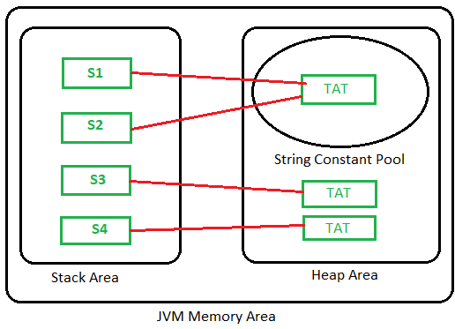
String vs String Buffer vs String Builder | String | StringBuffer | StringBuilder
 | Bất biến, mỗi lần cộng chuỗi, chuỗi mới sẽ được tạo ra trong String Pool | Không bất biến, có thể thay đổi giá trị | Không bất biến, có thể thay đổi giá trị
 |  | Chậm hơn StringBuilder vì sử dụng đồng bộ hóa | Nhanh hơn StringBufffer
 |  | Sử dụng với đa luồng(Thread Safe) vì có đồng bộ hóa | Sử dụng đơn luồng vì bất đồng bộ
hashmap data structure | Hashmap size là 16 | 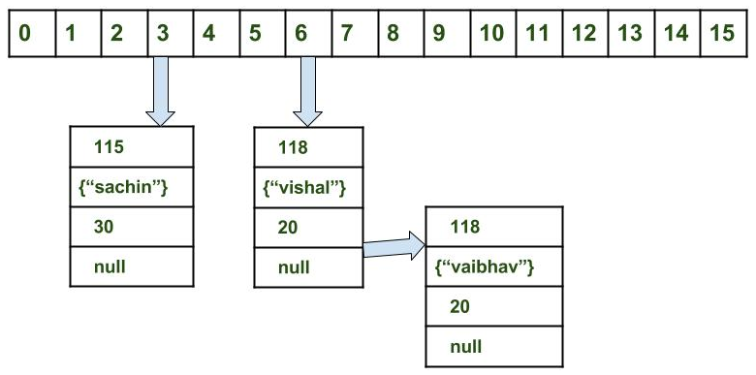 | 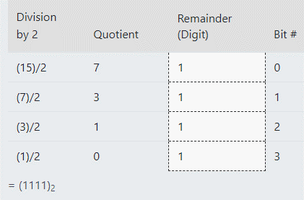
 | Hashmap là mảng các node, mỗi node liên kết đến node khác theo cấu trúc 1. int hash 2. K key 3. V value 4. Node next
 | index = hashCode(key) & (n-1) Ex: map.put(new Key("vishal"), 20); hash: 1110110 (118) n-1 (15):1111 1110110 &0001111 =0000110 = (0 × 2⁶) + (0 × 2⁵) + (0 × 2⁴) + (0 × 2³) + (1 × 2²) + (1 × 2¹) + (0 × 2⁰) = 6

Spring MVC
Spring MVC | 1. DispatcherServlet receives the request.
 | 2. DispatcherServlet dispatches the task of selecting an appropriate controller to HandlerMapping. HandlerMapping selects the controller which is mapped to the incoming request URL and returns the (selected Handler) and Controller to DispatcherServlet.
 | 3. DispatcherServlet dispatches the task of executing of business logic of Controller to HandlerAdapter.
 | 4. HandlerAdapter calls the business logic process of Controller.
 | 5. Controller executes the business logic, sets the processing result in Model and returns the logical name of view to HandlerAdapter.
 | 6. DispatcherServlet dispatches the task of resolving the View corresponding to the View name to ViewResolver. ViewResolver returns the View mapped to View name.
 | 7. DispatcherServlet dispatches the rendering process to returned View.
 | 8. View renders Model data and returns the response.
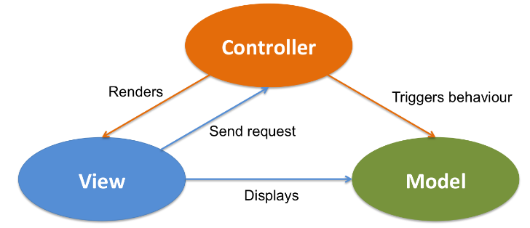

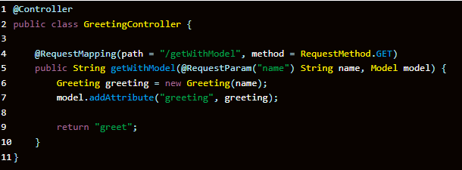

Model là gì | Chúng ta sử dụng Interface Model để truyền dữ liệu từ Controller sang View để hiển thị . Spring cho phép chúng ta sử dụng Model như là một tham số trong method của Controller nên chúng ta dễ dàng lấy, chỉnh sửa dữ liệu để truyền qua cho View.
 | Như vậy model như là một cầu nối dữ liệu giữa Controller và View. Tầng view có nhiệm vụ hiển thị dữ liệu ra cho người dùng và dữ liệu đó được controller truyền sang cho view. View sẽ kết hợp dữ liệu thô từ controller với HTML,CSS,JS để cho ra một trang web đẹp và hoàn chỉnh.
2. ModelMap là gì | ModelMap cũng tương tư như Model. Chúng ta có thể sử dụng ModelMap như một tham số trong method của Controller.
3. Map | Map cũng tương tự như Model. Chúng ta có thể sử dụng Map như một tham số trong method của Controller.
ModelAndView | Là sự kết hợp của 2 khía cạnh truyền dữ liệu và view. Như ta thấy ở ví dụ trên ta dùng 2 dòng code. model.put(“greeting”, greeting); gán dữ liệu greeting cho biến greeting. return “greet” ; trả về trang view là greet.html. Chúng ta sử ModelAndView(“greet”, modelMap) để thực hiện việc , trả về trang greet.html và mode 1 lần .
@RequestMapping |  | @RequestMapping(value = "/vehicles/home", method = RequestMethod.GET) String home() { return "home"; }
@RequestBody | Let's move on to @RequestBody – which maps the body of the HTTP request to an object: | @PostMapping("/save") void saveVehicle(@RequestBody Vehicle vehicle) { // ... }
@PathVariable | This annotation indicates that a method argument is bound to a URI template variable | @RequestMapping("/{id}") Vehicle getVehicle(@PathVariable("id") long id) { // ... }
@RequestParam | We use @RequestParam for accessing HTTP request parameters: | @RequestMapping Vehicle getVehicleByParam(@RequestParam("id") long id) { // ... }
@ResponseBody | If we mark a request handler method with @ResponseBody, Spring treats the result of the method as the response itself:
@ExceptionHandler | With this annotation, we can declare a custom error handler method. Spring calls this method when a request handler method throws any of the specified exceptions. | @ExceptionHandler(IllegalArgumentException.class) void onIllegalArgumentException(IllegalArgumentException exception) { // ... }
@ResponseStatus | We can specify the desired HTTP status of the response if we annotate a request handler method with this annotation. We can declare the status code with the code argument, or its alias, the value argument | @ExceptionHandler(IllegalArgumentException.class) @ResponseStatus(HttpStatus.BAD_REQUEST) void onIllegalArgumentException(IllegalArgumentException exception) { // ... }
@RestController | The @RestController combines @Controller and @ResponseBody. | @RestController class VehicleRestController { // ... }
@ModelAttribute | With this annotation we can access elements that are already in the model of an MVC @Controller, by providing the model key Like with @PathVariable and @RequestParam, we don't have to specify the model key if the argument has the same name | @PostMapping("/assemble") void assembleVehicle(@ModelAttribute("vehicle") Vehicle vehicleInModel) { // ... }
 | Besides, @ModelAttribute has another use: if we annotate a method with it, Spring will automatically add the method's return value to the model: | @ModelAttribute("vehicle") Vehicle getVehicle() { // ... }
 | Like before, we don't have to specify the model key, Spring uses the method's name by default: | @ModelAttribute Vehicle vehicle() { // ... }
 | Before Spring calls a request handler method, it invokes all @ModelAttribute annotated methods in the class. More information about @ModelAttribute can be found in this article.
@CrossOrigin | @CrossOrigin enables cross-domain communication for the annotated request handler methods: | @CrossOrigin @RequestMapping("/hello") String hello() { return "Hello World!"; }

Spring - Phong
Spring là gì , các module của Spring | Spring là framework phát triển ứng dụng phổ biến nhất dành cho Java Enterprise. Spring có kích thướng nhẹ, phiên bản cơ bản của Spring framework có kích thước khoảng 2MB. Spring framework là một Java Platform mã nguồn mở, một giải pháp gọn nhẹ dành cho Java Enterprise. Với Spring Framework các nhà phát triển có thể tạo ra các mã có hiệu suất cao, dễ kiểm thử và có thể sử dụng lại được. Các tính năng core của Spring Framework có thể được sử dụng trong việc phát triển bất kỳ ứng dụng Java nào. Bên cạnh đó, phần mở rộng được sử dụng để xây dựng các ứng dụng web trên nền tảng Java EE. Mục tiêu của Spring Framework là làm cho việc phát triển ứng dụng J2EE dễ dàng hơn và thúc đẩy việc lập trình tốt hơn bằng mô hình POJO-based. | Spring Module | 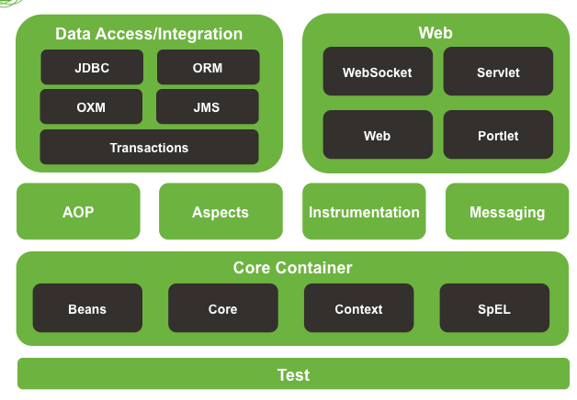
Dependency Injection | Dependency injection (DI) là một kỹ thuật lập trình giúp tách một class độc lập với các biến phụ thuộc. Với lập trình hướng đối tượng, chúng ta hầu như luôn phải làm việc với rất nhiều class trong một chương trình. Các class được liên kết với nhau theo một mối quan hệ nào đó. Dependency là một loại quan hệ giữa 2 class mà trong đó một class hoạt động độc lập và class còn lại phụ thuộc bởi class kia. | Không áp dụng Dependency Injection | Dependency Injection
 |  | ==> Class Wheels and Battery phụ thuộc hoàn toàn vào class Car, chỉ khi class Car được tạo ra thì 2 class Wheels và Battery mới được tạo ra class Car{ private Wheels wheel = new MRFWheels(); private Battery battery = new ExcideBattery(); ... ... } | ==> Class Wheels và Battery độc lập so với class và được tiêm vào class Car khi cần thiết class Car{ private Wheels wheel; private Battery battery; /*Ở đâu đó trong project, ta khởi tạo những objects mà đc yêu cầu bởi class này Có 2 cách để implement dependency injection 1. Dựa vào constructor 2. Dựa vào Setter method */ // Dựa vào constructor Car(Wheel wh, Battery bt) { this.wh = wh; this.bt = bt; } // Dựa vào Setter method void setWheel(Batter bt){ this.bt = bt; } ... ... }
Bean là gì | Bean là một đối tượng được khởi tạo, lắp ráp và quản lý bởi một vùng chứa Spring IoC. Cách đánh dấu class là một bean thì đơn giản nhất là dùng @Component lên class là class đó là một bean.
Lyfe cycle của Bean
IOC container là gì, các loại IOC Container | IoC Container trong Spring chính là lõi của Spring Framework. IoC Container sẽ tạo ra các đối tượng, nối chúng lại với nhau, cấu hình chúng, và quản lý vòng đời của chúng từ khi tạo ra đến khi bị hủy. IoC Container sử dụng DI (Dependency Injection) để quản lý các thành phần tạo nên một ứng dụng. Những đối tượng này được gọi là Spring Bean. IoC Container được cung cấp thông tin từ các tập tin XML. Có hai loại IoC Container, đó là: BeanFactory ApplicationContext
Mô hình MVC, luồng đi của MVC | 1. DispatcherServlet receives the request. 2. DispatcherServlet dispatches the task of selecting an appropriate controller to HandlerMapping. HandlerMapping selects the controller which is mapped to the incoming request URL and returns the (selected Handler) and Controller to DispatcherServlet. 3. DispatcherServlet dispatches the task of executing of business logic of Controller to HandlerAdapter. 4. HandlerAdapter calls the business logic process of Controller. 5. Controller executes the business logic, sets the processing result in Model and returns the logical name of view to HandlerAdapter. 6. DispatcherServlet dispatches the task of resolving the View corresponding to the View name to ViewResolver. ViewResolver returns the View mapped to View name. 7. DispatcherServlet dispatches the rendering process to returned View. 8. View renders Model data and returns the response.
Các cách để inject bean | 1. Sử dụng @Autowired @Component public class Car { // Báo cho Spring tìm bean nào phù hợp với Engine interface // Và có một bean phù hợp là ChinaEngine // Nó tương đương với = new ChinaEngine() @Autowired private final Engine engine; } 2. Inject qua constructor @Component public class Car { private final Engine engine; // Các bản Spring Boot mới thì không cần @Autowired trên constructor public Car(Engine engine) { this.engine = engine; } } 3. Inject qua setter @Component public class Car { private final Engine engine; // Thêm @Required để setter luôn được gọi để inject @Required public void setEngine(Engine engine) { this.engine = engine; } }
Tại sao lại sinh ra bean | - Để ta có thể quản lý được các object được tạo ra vài tái sử dụng => Tránh lãng phí tài nguyên Bean scope Singleton: container chỉ khởi tạo 1 instance của bean và trả về chính nó nếu như có yêu cầu. Prototype: mỗi khi có yêu cầu thì container sẽ tạo ra một instance mới và trả về. Request: khởi tạo instance cho một HTTP Request Session: khởi tạo instance cho một HTTP Session Application: khởi tạo instance cho một vòng đời của ServletContext WebSocket: khởi tạo instance cho một Websocket Session
Custom bean life circle như thế nào | 1. Implement 2 interfaces InitializingBean and DisposableBean public class DemoBean implements InitializingBean, DisposableBean { //Other bean attributes and methods @Override public void afterPropertiesSet() throws Exception { //Bean initialization code } @Override public void destroy() throws Exception { //Bean destruction code } } | 2. Custom init() and destroy() Methods <beans> <bean id="demoBean" class="com.howtodoinjava.task.DemoBean" init-method="customInit" destroy-method="customDestroy"></bean> </beans> public class DemoBean { public void customInit() { System.out.println("Method customInit() invoked..."); } public void customDestroy() { System.out.println("Method customDestroy() invoked..."); } } | 3. Dùng @PostConstruct and @PreDestroy Annotations public class DemoBean { @PostConstruct public void customInit() { System.out.println("Method customInit() invoked..."); } @PreDestroy public void customDestroy() { System.out.println("Method customDestroy() invoked..."); } } | 4. Dùng Aware Intefaces 4.1. ApplicationContextAware public class ApplicationContextAwareImpl implements ApplicationContextAware { @Override public void setApplicationContext(ApplicationContext applicationContext) throws BeansException { User user = (User) applicationContext.getBean("user"); System.out.println("User Id: " + user.getUserId() + " User Name :" + user.getName()); } } 4.2. BeanFactoryAware public class BeanFactoryAwareImpl implements BeanFactoryAware { @Override public void setBeanFactory(BeanFactory beanFactory) throws BeansException { System.out.println(beanFactory.getBean("user")); } }
File pom.xml để làm gì | File pom.xml là nơi khai báo tất cả những gì liên quan đến dự án được cấu hình qua maven, như khai báo các dependency, version của dự án, tên dự án, repossitory … Apache maven là một chương trình quản lý dự án cho phép các developers có thể quản lý về version, các dependencies ( các thư viện sử dụng trong dự án ) , quản lý build, tự động download javadoc & source, … Vì sao phải sử dụng maven? Bạn hãy thử tượng nếu dự án của chúng ta sử dụng rất nhiều thư viên thứ 3 : struts, hibernate, spring, … Việc import thư viện và các dependency ( dịch hiểu là “sự phụ thuộc” ) là rất vất vả, chưa kể đến việc version của các thư viện có thể conflig với nhau, việc import đầy đủ cácthư viện là cả một vấn đề. VD như bạn muốn sử dụng struts, thì điều bắt buộc là chúng ta phải import cả thư viện servlet.
Cấu hình Mybatis ở file xml như thế nào, sau đấy sử dụng ntn | 1. Tạo SqlMapConfig.xml, để liên kết giữa | 2. Tạo Mapper Student.xml
 | <?xml version = "1.0" encoding = "UTF-8"?> <!DOCTYPE configuration PUBLIC "-//mybatis.org//DTD Config 3.0//EN" "http://mybatis.org/dtd/mybatis-3-config.dtd"> <configuration> <typeAliases> <typeAlias alias="Student" type="vn.viettuts.entity.Student" /> </typeAliases> <mappers> <mapper resource="vn/viettuts/mapper/sql/Student.xml" /> </mappers> </configuration> | <?xml version = "1.0" encoding = "UTF-8"?> <!DOCTYPE mapper PUBLIC "-//mybatis.org//DTD Mapper 3.0//EN" "http://mybatis.org/dtd/mybatis-3-mapper.dtd"> <mapper namespace="vn.viettuts.mapper.StudentMapper"> <insert id="insertStudent" parameterType="Student" > INSERT INTO STUDENT (ID, NAME, BRANCH, PERCENTAGE, PHONE, EMAIL ) VALUES (#{id}, #{name}, #{branch}, #{percentage}, #{phone}, #{email}); </insert> <update id="updateStudent" parameterType="Student"> UPDATE STUDENT SET EMAIL = #{email}, NAME = #{name}, BRANCH = #{branch}, PERCENTAGE = #{percentage}, PHONE = #{phone} WHERE ID = #{id}; </update> <delete id="deleteStudentById" parameterType="int"> DELETE from STUDENT WHERE ID = #{id}; </delete> <select id="selectAllStudent" resultMap="result"> SELECT * FROM STUDENT; </select> <select id="selectStudentById" parameterType="int" resultType="Student"> SELECT * FROM STUDENT WHERE ID = #{id}; </select> <resultMap id = "result" type = "Student"> <result property = "id" column = "ID"/> <result property = "name" column = "NAME"/> <result property = "branch" column = "BRANCH"/> <result property = "percentage" column = "PERCENTAGE"/> <result property = "phone" column = "PHONE"/> <result property = "email" column = "EMAIL"/> </resultMap> </mapper>
AOP , controller Advance , exception handler | AOP | Controller Advice | Exception Handler | Ví dụ
 | Aspect Oriented Programming (AOP) – lập trình hướng khía cạnh: là một kỹ thuật lập trình (kiểu như lập trình hướng đối tượng) nhằm phân tách chương trình thành cách moudule riêng rẽ, phân biệt, không phụ thuộc nhau. Khi hoạt động, chương trình sẽ kết hợp các module lại để thực hiện các chức năng nhưng khi sửa đổi 1 chức năng thì chỉ cần sửa 1 module. AOP không phải dùng để thay thế OOP mà để bổ sung cho OOP. Ví dụ: Trong code bạn thường thực hiện viết log cho các method (method nào chạy, lỗi gì xảy ra…). Rõ ràng việc viết log chẳng liên quan gì đến chức năng của method. Bây giờ yêu cầu chuyển sang chỉ viết log khi bắt đầu các method chẳng hạn, ta lại phải sửa tất cả các method đó. Bây giờ áp dụng AOP, ta sẽ phân tách chức năng log ra một module riêng và dùng nó thực hiện các lát cắt với các method cần thực hiện log. Muốn log ở đầu method, điểm cắt sẽ là ở đầu các method, muốn cắt ở cuối method thì điểm cắt sẽ là cuối method. | @ControllerAdvice là 1 annotation, dùng để xử lý exceptions globally. | @ExceptionHandler là 1 annotation dùng để xử lý các specific exceptions và gửi responses cho client | @ControllerAdvice public class ProductExceptionController { @ExceptionHandler(value = ProductNotfoundException.class) public ResponseEntity<Object> exception(ProductNotfoundException exception) { return new ResponseEntity<>("Product not found", HttpStatus.NOT_FOUND); } }

Java - Phong
4 tính chất Oop , ví dụ , mục đích | Tính đóng gói | Tính kế thừa | Tính đa hình | Tính trừu tượng (abstraction)
 | Tính đóng gói Tức là trạng thái của đối tượng được bảo vệ không cho các truy cập từ code bên ngoài như thay đổi trong thái hay nhìn trực tiếp + Thể hiện thông qua phạm vi truy cập (access modifier) + Ngoài ra, các lớp liên quan đến nhau có thể được gom chung lại thành package. | Tính kế thừa là khả năng cho phép ta xây dựng một lớp mới dựa trên các định nghĩa của một lớp đã có. Lớp đã có gọi là lớp Cha, lớp mới phát sinh gọi là lớp Con và đương nhiên kế thừa tất cả các thành phần của lớp Cha, có thể chia sẻ hay mở rộng các đặc tính sẵn có mà không phải tiến hành định nghĩa lại | Tính đa hình Khi một tác vụ được thực hiện theo nhiều cách khác nhau được gọi là tính đa hình. Nạp chồng (Overloading): Đây là khả năng cho phép một lớp có nhiều thuộc tính, phương thức cùng tên nhưng với các tham số khác nhau về loại cũng như về số lượng Ghi đè (Overriding): là hai phương thức cùng tên, cùng tham số, cùng kiểu trả về nhưng thằng con viết lại và dùng theo cách của nó, và xuất hiện ở lớp cha và tiếp tục xuất hiện ở lớp con | Tính trừu tượng (abstraction) Tính trừu tượng là một tiến trình ẩn các chi tiết trình triển khai và chỉ hiển thị tính năng tới người dùng. Tính trừu tượng cho phép bạn loại bỏ tính chất phức tạp của đối tượng bằng cách chỉ đưa ra các thuộc tính và phương thức cần thiết Trong Java, chúng là sử dụng abstract class và abstract interface để có tính trừu tượng
Static trong java là gì | Trong Java, từ khóa static được sử dụng để quản lý bộ nhớ tốt hơn và nó có thể được truy cập trực tiếp thông qua lớp mà không cần khởi tạo. Từ khóa static thuộc về lớp chứ không thuộc về instance (thể hiện) của lớp. Chúng ta có thể áp dụng từ khóa static với các biến, các phương thức, các khối, các lớp lồng nhau(nested class). | Biến static (static variables): khi bạn khai báo một biến là static, thì biến đó được gọi là biến tĩnh, hay biến static. Phương thức static (static methods): khi bạn khai báo một phương thức là static, thì phương thức đó gọi là phương thức static. Khối static (static blocks): được sử dụng để khởi tạo thành viên dữ liệu static. Lớp static (static class): một class được có thể được đặt là static chỉ khi nó là một nested class. Một nested static class có thể được truy cập mà không cần một object của outer class (lớp bên ngoài).
Phân biệt Abstract Class và Inter face | - Đều thể hiện tính trừu tượng - Không thể khởi tạo Abstract Class hay Interface
 | Abstract | Interface
 | Class abstract có các phương thức abstract và non-abstract | Trong khi Interface chỉ có phương thức abstract, từ Java 8, thì Interface có thêm 2 loại phương thức là default và static
 | Class abstract có thể có các biến final, non-final, static và non-static | Trong khi Interface chỉ có các biến static và final
 | Class abstract có thể implement các Interface | Trong khi Interface thì không thể implement class abstract
 | Class abstract có thể kế thừa được một class khác | Trong khi Interface có thể kế thừa được nhiều Interface khác
 | Trong khi class abstract thì lại có thể là private, protected,.. | Các thành viên trong Interface kiếu mặc định là public
Các loại Exception , Ví dụ , Custom Exception như nào | Các loại exception | Sơ đồ exception | Custom Exception
 | 2 loại Checked exceptions: Là loại exception xảy ra trong lúc compile time, nó cũng có thể được gọi là compile time exceptions. Loại exception này không thể bỏ qua được trong quá trình compile, bắt buộc ta phải handle nó. Ví dụ: IOException, FileNotFoundException, NoSuchFieldException, …. UnChecked exceptions:Là loại exception xảy ra tại thời điểm thực thi chương trình, nó cũng có thể gọi là runtime exceptions đó là programming bugs, lỗi logic của chương trình… Loại exception này được bỏ qua trong quá trình compile, không bắt buộc ta phải handle nó. Ví dụ: NullPointerException, NumberFormatException, ArrayIndexOutOfBoundsException, DivideByZeroException, … | 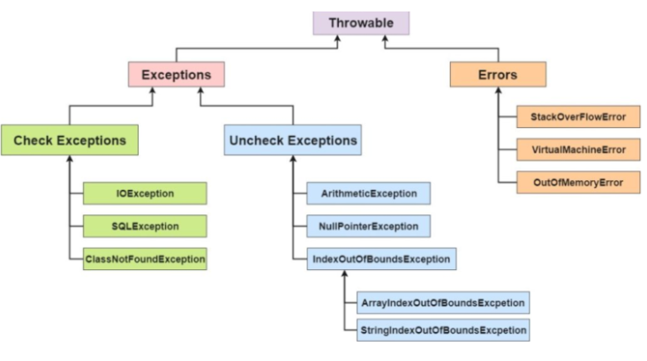 | Custom Exception là ngoại lệ do người dùng tự định nghĩa. Custom Exception trong Java được sử dụng để tùy biến ngoại lệ theo yêu cầu của người dùng. Bởi sự giúp đỡ của loại ngoại lệ này, người dùng có thể có riêng kiểu và thông điệp ngoại lệ riêng cho mình. Thông thường, để tạo ra custom exception thuộc loại checked chúng ta kế thừa từ lớp Exception. Để tạo custom exception thuộc loại unchecked chúng ta kế thừa từ lớp RuntimeException.
Phân biệt Throw và Throws | throw | throws
 | Từ khóa throw trong java được sử dụng để ném ra một ngoại lệ rõ ràng. | Từ khóa throws trong java được sử dụng để khai báo một ngoại lệ.
 | Ngoại lệ checked không được truyền ra nếu chỉ sử dụng từ khóa throw. | Ngoại lệ checked được truyền ra ngay cả khi chỉ sử dụng từ khóa throws.
 | Sau throw là một instance. | Sau throws là một hoặc nhiều class.
 | Throw được sử dụng trong phương thức có thể quăng ra Exception ở bất kỳ dòng nào trong phương thức (sau đó dùng try-catch để bắt hoặc throws cho thằng khác sử lý) | Throws được khai báo ngay sau dấu đóng ngoặc đơn của phương thức. Khi một phương thức có throw bên trong mà không bắt lại (try – catch) thì phải ném đi (throws) cho thằng khác xử lý.
 | Không thể throw nhiều exceptions. | Có thể khai báo nhiều exceptions, Ví dụ: public void method() throws IOException, SQLException { }
Giải thích về Try Catch và Finally | Tại một thời điểm chỉ xảy ra một ngoại lệ và tại một thời điểm chỉ có một khối catch được thực thi. Khi exception đã bị bắt ở một catch thì các catch tiếp theo sẽ không được bắt. Tất cả các khối catch phải được sắp xếp từ cụ thể nhất đến chung nhất (từ exception con đến exception cha), tức là phải khai báo khối lệnh catch để xử lý lỗi NullPointerException, ArithmeticException, … trước khi khai báo catch để xử lý lỗi Exception. Khối lệnh finally luôn được thực thi dù chương trình có xảy ra ngoại lệ hay không (ngay cả sử dụng lệnh return). Đối với mỗi khối try, có thể không có hoặc nhiều khối catch, nhưng chỉ có một khối finally. Khối finally sẽ không được thực thi nếu chương trình bị thoát bằng cách gọi System.exit() hoặc xảy ra một lỗi (Error) không thể tránh khiến chương trình bị chết.
== và equal trong java | Toán tử == | equals() method | So sánh
 | Toán tử == được dùng để so sánh 2 tham chiếu hay còn được gọi là địa chỉ vùng nhớ dùng để lưu object bên trong heap. Toán tử == trả về true nếu 2 object được so sánh có cùng địa chỉ vùng nhớ. Trong trường hợp kiểu dữ liệu là Primitive toán tử == được dùng để so sánh giá trị trên stack (int, bool...) | Trong khi đó, equals() method được sử dụng với mục đích là so sánh trạng thái của 2 object. Có nghĩa là nếu 2 object mà giá trị của các thuộc tính tương ứng bên trong chúng bằng nhau thì 2 object bằng nhau. Tuy nhiên chúng ta cần lưu ý rằng java.lang.Object class là superclass của tất cả các class khác trong Java, bên trong Object class mặc định đã cung cấp trình triển khai mặc định cho equals() method, và triển khai mặc định này hoạt động tương tự như toán tử ==. public boolean equals(Object obj) { return (this == obj); } Do vậy để đạt được việc so sánh trạng thái của 2 object thay vì địa chỉ vùng nhớ thì chúng ta cần override lại equals() method. | Đầu tiên, equals() là một method được định nghĩa bê trong Object class, còn toán tử == là một loại toán tử có thể dùng để so sánh bằng các kiểu dữ liệu nguyên thủy hoặc so sánh bằng địa chỉ vùng nhớ của 2 object. Chúng ta có thể override method equals() theo cách mà chúng ta định nghĩa 2 object thế nào là bằng nhau. Ví dụ 2 object employee có rất nhiều thuộc tính nhưng chúng ta chỉ cần id và name bằng nhau thì chúng bằng nhau. Còn toán tử == thì chúng ta không thể làm điều tương tự. Equals được sử dụng với mục đích chính là so sánh trạng thái của 2 object trong khi toán tử == dù để so sánh địa chỉ vùng nhớ.
Các kiểu dữ liệu trong java | Primitive | Non-Primitive
 | byte, short, int, long, float, double, boolean and char | String, Arrays and Classes
Kể tên các kiểu dữ liệu nguyên thuỷ trong java | Data Type | Size | Description
 | byte | 1 byte | Stores whole numbers from -128 to 127
 | short | 2 bytes | Stores whole numbers from -32,768 to 32,767
 | int | 4 bytes | Stores whole numbers from -2,147,483,648 to 2,147,483,647
 | long | 8 bytes | Stores whole numbers from -9,223,372,036,854,775,808 to 9,223,372,036,854,775,807
 | float | 4 bytes | Stores fractional numbers. Sufficient for storing 6 to 7 decimal digits
 | double | 8 bytes | Stores fractional numbers. Sufficient for storing 15 decimal digits
 | boolean | 1 bit | Stores true or false values
 | char | 2 bytes | Stores a single character/letter or ASCII values
String trong java , String pool, các cách khai báo String | Trong java, string(chuỗi) là một đối tượng biểu diễn một chuỗi các giá trị char char[] ch={'v','i','e','t','t','u','t','s','.','v','n'}; Bởi vì array bất biến (Fix size) nên String là bất biến. Bất cứ khi nào thay đổi chuỗi, một chuỗi mới sẽ được tạo ra. Khi một String Object được tạo ra theo kiểu literal (vd: String s = 'Hello'). Object này sẽ được lưu trong String pool (bộ nhớ HEAP). Điều này cho phép JVM tối ưu bộ nhớ cũng như việc khởi tạo String quá nhiều lần. Ví dụ: String s1 = "TAT"; String s2 = "TAT"; String s3 = new String("TAT"); String s4 = new String("TAT");
String builder và String buffer | StringBuffer | StringBuilder
 | Không bất biến, có thể thay đổi giá trị | Không bất biến, có thể thay đổi giá trị
 | Chậm hơn StringBuilder vì sử dụng đồng bộ hóa | Nhanh hơn StringBufffer
 | Sử dụng với đa luồng(Thread Safe) vì có đồng bộ hóa | Sử dụng đơn luồng vì bất đồng bộ
Có thể khởi tạo instance cho Interface không | Không thể khởi tạo cho Interface hoặc Abstract Class bởi nó chưa định nghĩa các method object để object thể hiện Một object chỉ được thể hiện khi tất cả các phương thức và thuộc tính phải được định nghĩa và cài đặt một cách tường minh (Vd: ngôi nhà (Object) chỉ được xây khi bản thiết kế (Class) đã rõ ràng
Các cách để viết 1 method ở interface mà các class implement nó không phải overide lại (Static , default) | default void defaultMethod() { // default method implementation } | static int getHorsePower(int rpm, int torque) { return (rpm * torque) / 5252; }
Thread trong java , deadlock , Multithread | Thread trong Java | Multi thread | Dead lock
 | Thread (luồng) về cơ bản là một tiến trình con (sub-process). Một đơn vị xử lý nhỏ nhất của máy tính có thể thực hiện một công việc riêng biệt. Trong Java, các luồng được quản lý bởi máy ảo Java (JVM). Vòng đời của thread trong java được kiểm soát bởi JVM. Java định nghĩa các trạng thái của luồng trong các thuộc tính static của lớp Thread.State: NEW : Đây là trạng thái khi luồng vừa được khởi tạo bằng phương thức khởi tạo của lớp Thread nhưng chưa được start(). Ở trạng thái này, luồng được tạo ra nhưng chưa được cấp phát tài nguyên và cũng chưa chạy. Nếu luồng đang ở trạng thái này mà ta gọi các phương thức ép buộc stop,resume,suspend … sẽ là nguyên nhân sảy ra ngoại lệ IllegalThreadStateException . RUNNABLE : Sau khi gọi phương thức start() thì luồng test đã được cấp phát tài nguyên và các lịch điều phối CPU cho luồng test cũng bắt đầu có hiệu lực. Ở đây, chúng ta dùng trạng thái là Runnable chứ không phải Running, vì luồng không thực sự luôn chạy mà tùy vào hệ thống mà có sự điều phối CPU khác nhau. WAITING : Thread chờ không giới hạn cho đến khi một luồng khác đánh thức nó. TIMED_WAITING : Thread chờ trong một thời gian nhất định, hoặc là có một luồng khác đánh thức nó. BLOCKED: Đây là 1 dạng của trạng thái “Not Runnable”, là trạng thái khi Thread vẫn còn sống, nhưng hiện tại không được chọn để chạy. Thread chờ một monitor để unlock một đối tượng mà nó cần. TERMINATED : Một thread ở trong trạng thái terminated hoặc dead khi phương thức run() của nó bị thoát. | Multi-thread (đa luồng) là một tiến trình thực hiện nhiều luồng đồng thời. Một ứng dụng Java ngoài luồng chính có thể có các luồng khác thực thi đồng thời làm ứng dụng chạy nhanh và hiệu quả hơn. | DeadLock trong java là một trạng thái trong đó 2 hoặc nhiều thread rơi vào tình trạng chờ đợi lẫn nhau vì mỗi thread giữ một tài nguyên và chờ đợi tài nguyên từ thread khác. Ví dụ ThreadA giữ tài nguyên A và chời đợi tài nguyên B đang bị ThreadB nắm giữ, trong lúc đó ThreadB lại chờ đợi ThreadA trả tài nguyên A để sử dụng dẫn đến ThreadA và ThreadB chờ đợi lẫn nhau mãi mãi. Cách tránh deadlock - Cách đơn giản đã được mình nêu trên là sử dụng join() method để các thread khác chờ cho đến khi một thread hoàn thành mới bắt đầu khởi chạy. Lưu ý sử dụng khi nào cần thôi nhé, chứ bất đồng bộ mà cứ chờ nhau thì làm single thread cho rồi! - Tránh khoá các tài nguyên không cần thiết để hạn chế Deadlock, không phải cứ cái nào cũng khoá cho 1 thread, chúng ta phải xem xét kỹ xem tài nguyên đó có được sử dụng cho nhiều luồng và giá trị của nó có ảnh hưởng đến kết quả tính toán của các luồng hay không rồi hẳn khoá nhé. - Tránh việc khoá lồng nhau, khi một tài nguyên đã được giao cho 1 thread rồi thì đừng cố giao cho các thread khác. Đây là trường hợp phổ biến nhất dẫn đến DeadLock, như ví dụ trên Lock1 và Lock2 mình đã giao cho cả 2 thread chạy song song mà không có các biện pháp cụ thể khác.
lamda Function trong java 8 , ưu nhược điểm của nó | Lambda Expression trong java 8 | Functional Inteface | Ưu điểm | Nhược điểm
 | Lamda Expression là một hàm không có tên (unamed function) với các tham số (parameters) và nội dung thực thi (body). Nội dung thực thi của Lamda expression có thể là 1 khối lệnh hoặc 1 biểu thức. Dấu “->” tách biệt các tham số và nội dung thực thi. Ví dụ: (int x) -> x + 1 Có một tham số kiểu int và trả về giá trị tham số tăng lên 1 (int x, int y) -> x + y Có 2 tham số kiểu int và trả về tổng (String msg) -> {System.out.println (msg);} Có một tham số String và in nó ra console. msg -> System.out.println (msg) Có một tham số không cần xác định kiểu và in nó ra console. Nó giống hệt với đoạn code ở ví dụ trên. () -> "Hi" Không có tham số và trả về một chuỗi. (String str) -> str.length() Có một tham số String và trả về chiều dài của nó. (int x, int y) -> { int max = x > y ? x: y; return max; } | Functional Interface là một interface có một phương thức abstract, nó cũng có thể được gọi là Single Abstract Interface (SAM) Ví dụ Trong ví dụ sau, chúng ta sẽ gán biểu thức lambda cho functional interface. Sau đó chúng ta có thể chạy biểu thức lambda bằng cách gọi phương thức được định nghĩa bên trong functional interface và truyền tham số vào. public class Main { public static void main(String[] argv) { Processor stringProcessor = (String str) -> str.length(); String name = "Java Lambda"; int length = stringProcessor.getStringLength(name); System.out.println(length); } } @FunctionalInterface interface Processor { int getStringLength(String str); } Có 4 kiểu Functional Inteface hay dùng Supplier: Không nhận đầu vào và trả về giá trị Consumer: Nhận đầu vào nhưng không trả về Predicate: Nhận đầu vào và trả ra boolean Operators: Nhận và trả ra cùng kiểu dữ liệu | Giảm số dòng code Một trong những tiện ích dễ thấy nhất khi sử dụng Lambda Expression là số lượng dòng code được giảm. Chúng ta có thể dễ dàng tạo ra một thể hiện của một functional interface bằng cách sử dụng Lambda Expression hơn là sử dụng một anonymous class. Hỗ trợ thực hiện tuần tự (Sequential) và song song (Parallel) VD: private static boolean isPrime(int number) { return number > 1 && IntStream.range(2, number).noneMatch( index -> number % index == 0); } IntStream là một chuỗi các phần tử có giá trị kiểu int hỗ trợ các tiến trình tổng hợp tuần tự và song song Truyền hành động (behavior) vào phương thức Bây giờ chúng ta sẽ truyền hành động vào một phương thức thông qua một ví dụ đơn giản. //Tổng các số sumWithCondition(numbers, n -> true) //Tổng các số chẵn sumWithCondition(numbers, i -> i%2==0) //Tổng các số lớn hơn 5 sumWithCondition(numbers, i -> i>5) | - Code sẽ hơi khó hiểu
Collection trong java | "Collection" và "Collections" trong java là hai khái niệm khác nhau. Collections trong java là một khuôn khổ cung cấp một kiến trúc để lưu trữ và thao tác tới nhóm các đối tượng. Tất cả các hoạt động mà bạn thực hiện trên một dữ liệu như tìm kiếm, phân loại, chèn, xóa,... có thể được thực hiện bởi Java Collections. Collection trong java là một root interface trong hệ thống cấp bậc Collection. Java Collection cung cấp nhiều interface (Set, List, Queue, Deque vv) và các lớp (ArrayList, Vector, LinkedList, PriorityQueue, HashSet, LinkedHashSet, TreeSet vv).
So sánh list, map , set | List | Set | Map
 | Lưu trữ các phần tử theo dạng mảng | Lưu trữ các phần tử theo dạng mảng | Lưu trữ các phần tử theo dạng key/value
 | Cho phép các phần tử trùng lặp | Không cho phép các phần tử trùng lặp | Không chứa các key trùng lặp
 | Lưu trữ các phần tử theo tứ tự add vào | Các phần tử không theo thứ tự add | Các phần tử không theo thứ tự add
 | Có thể chứa các phần tử có giá trị Null | Chỉ duy nhất 1 giá trị null | Chỉ có 1 key được null, value có thể null hoặc không
 | Các lớp triển khai của List :Array List, LinkedList. | Lớp triển khai của Set: HashSet, LinkedHashSet, and TreeSet. | Các lớp triển khai của Map: HashMap, HashTable, TreeMap, ConcurrentHashMap, and LinkedHashMap.
 | Có method get() để lấy ra phần tử theo index | Không thể lấy phẩn tử theo index, không có get() method | Không có get() method theo index, lấy theo key
 | Sử dụng khi muốn lưu trữ các phần tử có thể được truy cập theo index | Sử dụng khi muốn các phần tử phải duy nhất | Sử dụng khi muốn lưu trữ theo dạng Key/Value
So sanhs aray List và linked list | Cả hai lớp ArrayList và LinkedList đều được implements từ List Interface và duy trì thứ tự của phần tử được thêm vào. Cả hai lớp này đều là lớp không đồng bộ (non-synchronized).
 | ArrayList | Linked List
 | Lớp ArrayList trong java là một lớp kế thừa lớp AbstractList và triển khai của List Interface trong Collections Framework nên nó sẽ có một vài đặc điểm và phương thức tương đồng với List. ArrayList được sử dụng như một mảng động để lưu trữ các phần tử. | Lớp LinkedList trong java là một lớp kế thừa lớp AbstractSequentialList và triển khai của List, Queue Interface trong Collections Framework nên nó sẽ có một vài đặc điểm và phương thức tương đồng với List, Queue. Lớp LinkedList trong java sử dụng cấu trúc danh sách liên kết kép Doubly để lưu trữ các phần tử.
 | (Structure) ArrayList sử dụng mảng động để lưu trữ các phần tử. | LinkedList sử dụng danh sách liên kết (Doubly Linked List) để lưu trữ các phần tử.
 | ArrayList là một cấu trúc dữ liệu dựa trên chỉ mục (index), trong đó mỗi phần tử (element) được liên kết với một chỉ mục. | Các phần tử trong LinkedList được gọi là node, mỗi node cần lưu trữ 3 thông tin: tham chiếu phần tử trước nó, giá trị của phần tử và một tham chiếu tới phần tử kế tiếp.
 | Thao tác thêm và xóa phần tử với ArrayList là chậm bởi vì nó sử dụng nội bộ mảng. Bởi vì sau khi thêm hoặc xóa các phần tử cần sắp xếp lại. | Thao tác thêm và xóa phần tử với LinkedList nhanh hơn ArrayList. Bởi vì nó không cần sắp xếp lại các phần tử sau khi thêm hoặc xóa. Nó chỉ cần cập nhật lại tham chiếu tới phần tử phía trước và sau nó.
 | Truy xuất phần tử trong ArrayList nhanh hơn LinkedList. Bởi vì các phần tử trong ArrayList được lưu trữ dựa trên chỉ mục (index). | Thao tác truy xuất phần tử trong LinkedList chậm hơn nhiều so với ArrayList. Bởi vì, nó phải duyệt qua lần lượt các phần tử từ đầu tiên cho đến cuối cùng.
 | ArrayList có thể truy xuất ngẫu nhiên phần tử. | LinkedList không thể truy xuất ngẫu nhiên. Nó phải duyệt qua tất cả các phần tử từ đầu tiên đến phần tử cuối cùng để tìm phần tử.
 | ArrayList chỉ có thể hoạt động như một list vì nó chỉ implements giao tiếp List. | LinkedList có thể hoạt động như một ArrayList, stack (hàng đợi), queue (hàng đợi), Singly Linked List and Doubly Linked List vì nó implements các giao tiếp List và Deque.
 | ArrayList yêu cầu ít bộ nhớ hơn so với LinkedList. Bởi vì ArrayList chỉ lưu trữ dữ liệu (data) của nó và chỉ mục (index). | LinkedList yêu cầu nhiều bộ nhớ hơn so với ArrayList. Bởi vì LinkedList lưu giữ thông tin của nó và tham chiếu tới phần tử trước và sau nó.
 | ArrayList tốt hơn trong việc lưu trữ và truy xuất dữ liệu (get). | LinkedList tốt hơn trong việc thao tác dữ liệu (thêm/ xóa).

API - Phong
 | Định nghĩa | Language | Ưu điểm
Rest là gì | Là một bộ các ràng buộc và quy ước , khi áp dụng đầy đủ vào hệ thống của bạn thì ta có 1 hệ thống REST. 1. Kiến trúc client-server: Server sẽ là tập hợp các services nhỏ xử lý các request từ client, việc tách biệt giúp tăng tính linh hoạt của client cũng như khả năng mở rộng của server mà vẫn đảm bảo được giao tiếp. 2. Stateless(phi trạng thái): Server và client sẽ không lưu trạng thái của nhau, mỗi request và response sẽ chứa đầy đủ thông tin, tách biệt với nhau, điều này giúp hệ thống dễ phát triển và mở rộng. 3. Cacheability (có khả năng cache): Các response có thể được lấy ra từ cache của server giúp giảm thiểu thời gian xử lý, các request phải đảm bảo tính duy nhất để response không bị nhầm lẫn với các request khác. 4. Layered system (phân lớp hệ thống): Hệ thống được chia làm nhiều lớp, việc giao tiếp của 1 lớp chỉ được tiến hành với lớp ở trên và lớp ở dưới của nó, khả năng cân bằng tải (load balancing) và cache dữ liệu trong hệ thống cũng sẽ được cải thiện. 5. Uniform interface (chuẩn hoá các interface): Đây là ràng buộc quan trọng nhất của hệ thống REST và mình nghĩ các bạn cũng chỉ để ý đến ràng buộc này (giống mình cách đây 1 năm =))). Để đảm bảo ràng buộc này, hệ thống tập trung vào việc xử lý các tài nguyên (resource). Mỗi một resource sẽ được xác định (định danh) bằng một URI (Uniform Resource Identifier) riêng biệt. Mình sẽ đi sâu vào phần này vì nếu thực hiện được việc này thì các ràng buộc khác (chia nhỏ hệ thống cũng như cache các tài nguyên) trở nên đơn giản hơn rất nhiều. Việc tạo ra quy ước chuẩn để giao tiếp giữa các thành phần trong hệ thống giúp tất cả các thiết bị REST đều có thể truy cập đến tài nguyên trên server, điều này lý giải vì sao rất nhiều API sử dụng REST. | Hệ thống REST giao tiếp với nhau bằng giao thức HTTP và chỉ hoạt động trên nền giao thức này, HTTP (một giao thức TCP/IP), theo tìm hiểu của mình thì REST không thể hoạt động trên giao thức UDP. Một HTTP request sẽ gồm 2 phần: 1. Giao thức dùng để xác định hàng động muốn thực hiện 2. Endpoint - trong hệ thống REST thì chính là URI của resource cần tác động vào | 1. Hiệu năng: các thành phần đảm bảo được việc giao tiếp theo đúng một quy ước giúp hệ thống có thể vận hành tốt hơn. 2. Tính khả biến: với các hệ thống cần thay đổi các tài nguyên liên tục, sử dụng REST với việc tạo request đơn giản sẽ giúp mọi chuyển trở nên đơn giản hơn. 3. Tính mở rộng: các hệ thống REST có khả năng mở rộng rất cao nhờ sự tách biệt giữa các thành phần và các quy ước giao tiếp được quy định sẵn. 4. Tính linh hoạt: việc chuẩn hoá interface giúp hệ thống trở nên linh hoạt hơn, có thể sử dụng cho cho nhiều nền tảng khác nhau, mobile, web,... 5. Trong sáng: trong giao tiếp giữa các thành phần, các request trở nên rất rõ ràng, dễ hiểu. 6. Đơn giản: xây dựng rất đơn giản, ví dụ như việc khai báo resource trong rails đã giúp xây dựng các uri cho resource. 7. Tính tin cậy: khó để xảy ra lỗi trong giao tiếp giữa các thành phần gây sụp đổ hệ thống.
Rest API là gì | RESTful API là các API mà tuân theo các kiến trúc và quy tắc của REST. Sử dụng giao thức HTTP, Method: GET (SELECT): Trả về một Resource hoặc một danh sách Resource. POST (CREATE): Tạo mới một Resource. PUT (UPDATE): Cập nhật thông tin cho Resource. DELETE (DELETE): Xoá một Resource. Format: Hiện tại đa số lập trình viên viết RESTful API giờ đây đều chọn JSON là format chính thức nhưng cũng có nhiều người chọn XML làm format, nói chung dùng thế nào cũng được miễn tiện và nhanh. Authentication request và cấu trúc dữ liệu trả về RESTful API không sử dụng session và cookie, nó sử dụng một access_token với mỗi request Status code: Khi chúng ta request một API nào đó thường thì sẽ có vài status code để nhận biết sau: 200 OK – Trả về thành công cho những phương thức GET, PUT, PATCH hoặc DELETE. 201 Created – Trả về khi một Resouce vừa được tạo thành công. ........... Quản lí version của api: Khi thiết api cho app ios hay client side, chúng ta nên đặt version cho các api. Ví dụ như endpoint sau: api/v1/users Điều này sẽ giúp hệ thống sau khi nâng cấp lên version mới vẫn hộ trợ các api của version cũ, cũng như giúp việc bảo trì, sửa chữa dễ dàng hơn.
các phần 1 request khi gửi lên serve | Gồm 3 phần chính là: Request line, Header và Body 1. Request line là dòng đầu tiên của gói HTTP Request, bao gồm 3 trường: phương thức (method), đường dẫn (path – có nhiều bài viết gọi là URL hoặc URI cho trường này) và phiên phản giao thức (HTTP version). Phương thức (method) có thể là: GET, POST, HEAD, PUT và DELETE. Hai phương thức phổ biến nhất là GET và POST, trong ví dụ trên là phương thức GET thường dùng để yêu cầu tài nguyên cung cấp trong trường URL. Đường dẫn (path) dùng để định danh nguồn tài nguyên mà client yêu cầu, bắt buộc phải có ít nhất là dấu “/”. Phiên bản giao thức (HTTP version): là phiên bản HTTP client đang sử dụng (thường là HTTP/1.0 hoặc HTTP/1.1) 2. Header, các dòng này là không bắt buộc, viết ở định dạng “Name:Value” cho phép client gửi thêm các thông tin bổ sung về thông điệp HTTP request và thông tin về chính client. Một số header thông dụng như: Accept: loại nội dung có thể nhận được từ thông điệp response. Ví dụ: text/plain, text/html Accept-Encoding: các kiểu nén được chấp nhận. Ví dụ: gzip, deflate, xz, exi… Connection: tùy chọn điều khiển cho kết nối hiện thời. Ví dụ: Keep-Alive, Close… Cookie: thông tin HTTP Cookie từ server 3. Body, là dữ liệu gửi từ client đến server trong gói tin HTTP request. Đa số các gói tin gửi theo phương thức GET sẽ có Body trống, các phương thức như POST hay PUT thường dùng để gửi dữ liệu nên sẽ có bao gồm dữ liệu trong trường Body. | 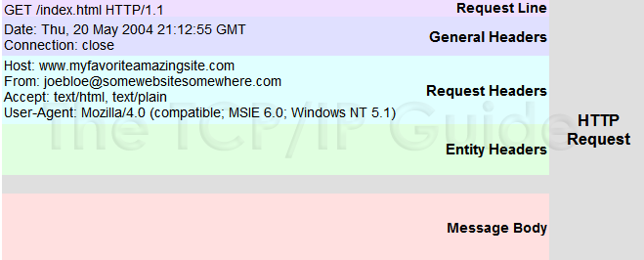
Nếu như có nhiều param truyền lên thì làm như nào để gom nó lại 1 cái | Tạo object chứa tất cả các param để hứng
@pathVarialbe và @RequestParam | @RequestParam được dùng để trích xuất dữ liệu từ request query. VD: http://localhost:8080/user?id=1 @PostMapping("/user") public User getUserById (@RequestParam String id)) { return userRepo.findById(id); } @PathVariable thì được dùng để trích xuất dữ liệu từ URL path. VD: http://localhost:8080/user/1 @PostMapping("/user/{id}") public User getUserById (@PathVariable String id)) { return userRepo.findById(id); }
@Requestbody | @RequestBody được dùng để ánh xạ HttpRequest body sang một domain object tự động.
@Model Attribute | Chúng ta sử dụng Interface Model để truyền dữ liệu từ Controller sang View để hiển thị . Spring cho phép chúng ta sử dụng Model như là một tham số trong method của Controller nên chúng ta dễ dàng lấy, chỉnh sửa dữ liệu để truyền qua cho View. Như vậy model như là một cầu nối dữ liệu giữa Controller và View. Tầng view có nhiệm vụ hiển thị dữ liệu ra cho người dùng và dữ liệu đó được controller truyền sang cho view. View sẽ kết hợp dữ liệu thô từ controller với HTML,CSS,JS để cho ra một trang web đẹp và hoàn chỉnh.
2. ModelMap là gì | ModelMap cũng tương tư như Model. Chúng ta có thể sử dụng ModelMap như một tham số trong method của Controller.
3. Map | Map cũng tương tự như Model. Chúng ta có thể sử dụng Map như một tham số trong method của Controller.
ModelAndView | Là sự kết hợp của 2 khía cạnh truyền dữ liệu và view. Như ta thấy ở ví dụ trên ta dùng 2 dòng code. model.put(“greeting”, greeting); gán dữ liệu greeting cho biến greeting. return “greet” ; trả về trang view là greet.html. Chúng ta sử ModelAndView(“greet”, modelMap) để thực hiện việc , trả về trang greet.html và mode 1 lần .
Các method của restful API (get, post, put , patch , delete) | Đầu tiên phải nói đến là có tất cả 9 loại request, get và post là 2 loại thông dụng được sử dụng nhiều. GET: được sử dụng để lấy thông tin từ sever theo URI đã cung cấp. HEAD: giống với GET nhưng response trả về không có body, chỉ có header POST: gửi thông tin tới sever thông qua các biểu mẫu http( đăng kí chả hạn..) PUT: ghi đè tất cả thông tin của đối tượng với những gì được gửi lên PATCH: ghi đè các thông tin được thay đổi của đối tượng. DELETE: xóa tài nguyên trên server. CONNECT: thiết lập một kết nối tới server theo URI. OPTIONS: mô tả các tùy chọn giao tiếp cho resource. TRACE: thực hiện một bài test loop - back theo đường dẫn đến resource. | GET VS POST 2 loại request get post gần như đều rất quen thuộc với chúng ta. với một ứng dụng web được thiết kế theo restful thì get chỉ dùng để lấy dữ liệu và post chỉ dùng để đẩy dữ liệu lên. Nhưng, khi đi phỏng vấn thì chúng ta sẽ thường được hỏi: "Liệu get có thể được dùng để đấy dữ liệu lên hay post có thể được dùng để lấy dữ liệu về hay không ?" thú thật với các bạn là trước đây tôi đã trả lời là không thể :man_vampire: Hoàn toàn có thể các bạn nhé. Nhưng có chúng ta không nên sử dụng như vậy, nó phá vỡ các quy tắc thiết kế. Một chút khác biệt dễ nhận thấy giữa get và post là get thì không có body. Khi dùng get để truyền dữ liệu lên sever chúng ta thấy rằng tất cả các paramater đều bị hiển thị trên url của request, xét về khía cạnh bảo mật thì điều này thật là tệ. Post thì khác, nó giấu parameters trong body và mã hóa chúng đi, ngăn cản các phần tử trung gian ăn cắp nội dung. Nhưng post chỉ có tính an toàn đối với client, còn với sever thì lại khác. Các method như post, put, delete bị coi là unsafe và not idempotent cho server. | POST/PUT/PATCH Điểm khác biệt giữ post và put đơn giản là put là idempotent còn post thì không, bạn sẽ nhận được thông báo lỗi khi gửi một request post với cùng 1 nội dung 2 lần nhưng put thì không, nó luôn trả về kết quả như nhau. post: tạo mới put: ghi đè(toàn bộ) hoặc tạo mới 1 resource patch: cập một 1 phần của resource SAFE một method được coi là safe khi nó không làm thay đổi trạng thái "sate" của server. Nói cách khác, an toàn là chỉ đọc mà không làm thay đổi bất kì điều gì. Các method được coi là safe chỉ có: GET, HEAD và OPTIONS. Unsafe: PUT, DELETE, POST và PATCH. IDEMPOTENT các method được coi là idempotent khi nó có thể thực hiên n + 1 lần mà vẫn trả lại 1 kết quả như ban đầu. vì điều này nên các method safe thì đều idempotent. Nhưng unsafe chưa chắc đã idempotent. 1 số lưu ý: header dài tối đa 8kb và cũng phụ thuộc cả vào trình duyệt body thì limit của nó tùy trình duyệt. url không dài quá 2 nghìn kí tự (ror)
@Requestmaping và @Getmapping | @GetMapping | @RequestMapping
 | Là kết hợp của @RequestMapping(method = RequestMethod.GET) | -
 | Dùng ở method | Dùng cả method và class
 | Là annotaion mới hơn @RequestMapping | -
 | Support consumes consumes = "text/plain" consumes = {"text/plain", "application/*"} | Support consumes như @GetMapping
Khác nhau Fillter và intercepter | Filter | Interceptor
 | - Filter thuộc về webserver không phải Spring Framework | Thuộc về Spring Framework
 | Filter request trước khi vào DispatcherServlet, nên nó sẽ phù hợp với việc Authentication Logging and auditing Image and data compression Any functionality we want to be decoupled from Spring MVC | Xử lý sau DispatcherServlet và trước Controller nên sẽ hợp để Handling cross-cutting concerns such as application logging Detailed authorization checks Manipulating the Spring context or model
Xử lý khi 1 người đăng nhập vào nhưng không có quyền truy cập api a thì config ở đâu | 2 Cách - Định nghĩa trong Spring Configuration filerChain - Check quyền trước khi vào Controller trong HandleInterceptor
JWT có những thành phần nào | JSON Web Mã (JWT) là một chuẩn mở (RFC 7519) định nghĩa một cách nhỏ gọn và khép kín để truyền một cách an toàn thông tin giữa các bên dưới dạng đối tượng JSON. Thông tin này có thể được xác minh và đáng tin cậy vì nó có chứa chữ ký số. JWTs có thể được ký bằng một thuật toán bí mật (với thuật toán HMAC) hoặc một public / private key sử dụng mã hoá RSA. | Các thành phần <base64-encoded header>.<base64-encoded payload>.<base64-encoded signature> 1. Header bao gồm hai phần chính: loại token (mặc định là JWT - Thông tin này cho biết đây là một Token JWT) và thuật toán đã dùng để mã hóa (HMAC SHA256 - HS256 hoặc RSA). { "alg": "HS256", "typ": "JWT" } 2. Payload Payload chứa các claims. Claims là một các biểu thức về một thực thể (chẳng hạn user) và một số metadata phụ trợ. Có 3 loại claims thường gặp trong Payload: reserved, public và private claims. Reserved claims: Đây là một số metadata được định nghĩa trước, trong đó một số metadata là bắt buộc, số còn lại nên tuân theo để JWT hợp lệ và đầy đủ thông tin: iss (issuer), iat (issued-at time) exp (expiration time), sub (subject), aud (audience), jti (Unique Identifier cho JWT, Can be used to prevent the JWT from being replayed. This is helpful for a one time use token.) Public Claims - Claims được cộng đồng công nhận và sử dụng rộng rãi. Private Claims - Claims tự định nghĩa (không được trùng với Reserved Claims và Public Claims), được tạo ra để chia sẻ thông tin giữa 2 parties đã thỏa thuận và thống nhất trước đó. 3. Signature Chữ ký Signature trong JWT là một chuỗi được mã hóa bởi header, payload cùng với một chuỗi bí mật theo nguyên tắc sau: HMACSHA256( base64UrlEncode(header) + "." + base64UrlEncode(payload), secret) Do bản thân Signature đã bao gồm cả header và payload nên Signature có thể dùng để kiểm tra tính toàn vẹn của dữ liệu khi truyền tải. | 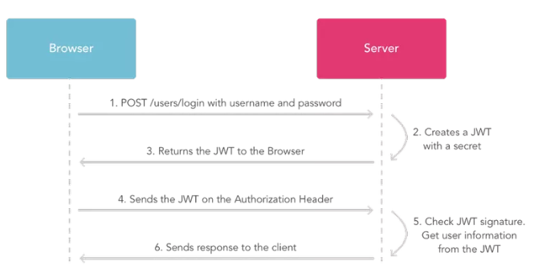 Cách hoạt động
HTTP Status code là gì, để làm gì | Để thông báo lỗi cho Client
Config file upload (file size, file type) ở đâu | Cả server và client Informational responses (100 – 199) Successful responses (200 – 299) Redirection messages (300 – 399) Client error responses (400 – 499) Server error responses (500 – 599)
Khác nhau giữa @Controller và @Restcontroller | @RestController = @Controller + @ResponseBody

